BOQ,drip irrigation
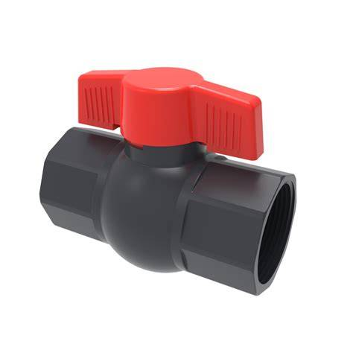
,BOQ, Drip irrigation 91765l629

# | Item | Unit | #Units | Specifications | Photos | Notes
1 | supply and distribute PVC Main irrigation pipe 2 inches توريد و توزيع انبوب ري رئيسي 2 إنش | Meter | 100 | High quality-PVC Main, Made of 2-inch polyethylene with an external diameter of 63 mm and internal diameter of 5 cm diameter, the thickness is not less than 2.5 mm, made of polypropylene or polyethylene HDPE, hard ( non-flexible ) pressure durable rol :100 meter | توريد و توزيع أنبوب زراعي رئيسي 2 انش عالي الجودة , مصنوع من البلاستيك بقطر خارجي 63 مم , وزن المتر الواحد لايقل عن 600 غرام. السماكة لاتقل عن 2.5 ملم مصنوع من مادة البولي بروبلين أو البولي ايثيلين HDPE قاسي غير مرن ضغط عالي, بكرة 100 متر |  |  | 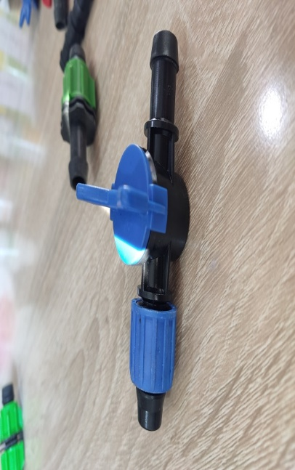 | 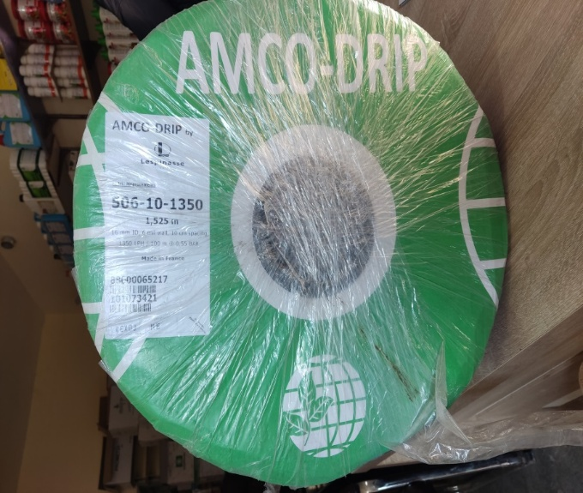
2 | Supply and distribute Drip tubes roll (striped laser tubes) the length of the roll 1000 m توريد و توزيع بكرة الأنابيب الري بالتنقيط ( انابيب ليزرية شريطية) طول الرول 1000 م | Roll | 2 | supply and distribute high quality drip tubes roll (striped laser tubes - Flat drip irrigation tape: - The fourth generation of drip irrigation tapes. - The weight of the roller is 9.7 kg at minimum. - The distance between the drops is 10cm - Tube diameter 16 mm, flexible, - The filtering system works at a discharge of 15 l / m / h. - The points are in the form of a slide, not a hole, and equipped with internal pores. - Manufactured by a European company or equivalent -Pulley length 1000 m | توريد و توزيع انابيب للري بالتنقيط ( انابيب ليزرية شريطية ) عالية الجودة : - شريط الري بالتنقيط المسطح: - الجيل الرابع من شرائط الري بالتنقيط. - وزن البكرة 9.7 كجم على الأقل. - المسافة بين النقاطات 10 سم - قطر الأنبوب 16 مم ، مرن ، - يعمل نظام الترشيح عند تصريف 15 لتر / م / ساعة. - النقاطات على شكل شريحة وليست حفرة ومزودة بمسام داخلية. - مصنعة من قبل شركة أوروبية أو ما يعادلها" طول البكرة 1000 متر |  |  |  |  |  |  |  | 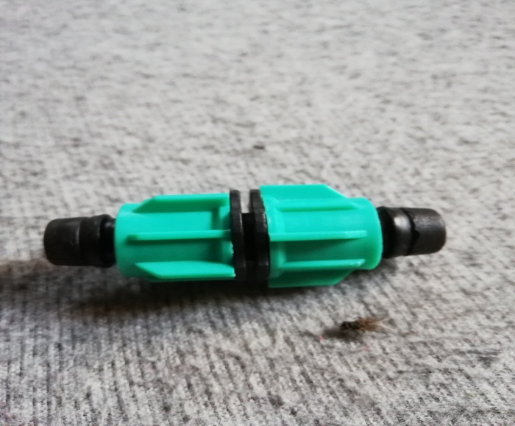
3 | supply and distribute Polyethylene Black Sheet Plastic Ground توريد و توزيع ملش اسود من البولي ايثلين | Rolle | 2 | supply and distribute high quality PolyethyleneBlack mulch film Length 1100 Meter Covering area of 900 M2 at least Width: minimum 80 cm - maximum 100cm UV material absorbs UV rays, anti UV rays coiled in roll form, thickness minimum 16 Micron Wight :18 kg at least. | توريد و توزيع ملش اسود من البولي ايثلين :ملش أسود: طول 1100 متر. يغطي مساحة 900 متر مربع على الأقل. العرض: الحد الأدنى 80 سم - الحد الأقصى 100 سم. مادة UV تمتص الأشعة فوق البنفسجية، مضادة للأشعة فوق البنفسجية. ملفوفة على شكل لفافة، سمك الحد الأدنى 16 ميكرون. الوزن 18 كيلو غرام على الاقل |  |  | 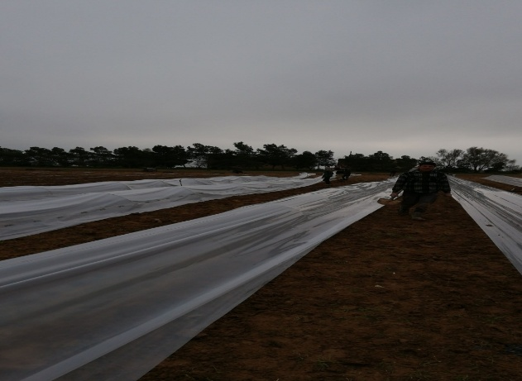
4 | Mini valve (Tap) for drip irrigation (Laser Type)/16 mm صمام صغير (صنبور) ، للري بالتنقيط نوع الليزر( / 16 مم ) | PC | 100 | supply and distribute high-quality mini valve (Tap) for drip irrigation (Laser Type)/16 mm : Mini valve( tap) for laser (strip ) drip tape/agriculture drip irrigation pipe, with nut and separation after the nut, inlet diameter from main line side 16mm, diameter of outlet side of nut nut 17mm,(Suitable for PE, PVC, Drip tape,layflat hose). | توريد و توزيع صمام صغير ( صنبور ) للري بالتنقيط ( توع ليزر ) , 16 مم عالي الجودة صمام صغير (صنبور) لشريط التنقيط بالليزر (شريط) / أنبوب الري بالتنقيط الزراعي ، مزود بالصمولة والفصل بعد الجوز ، قطر المدخل من جانب الخط الرئيسي 16 مم ، قطر مخرج الصواميل 17 مم, مناسب لـ ، ( PE ، PVC ، شريط بالتنقيط ، خرطوم مسطح |  |  |  | 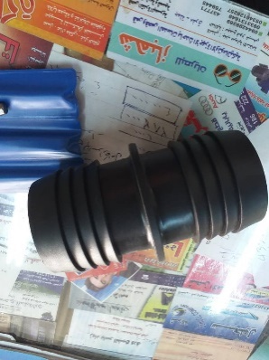 |  |  |  |  | 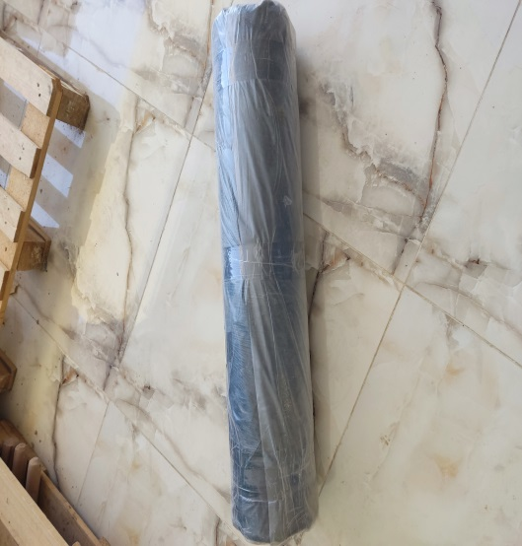 | 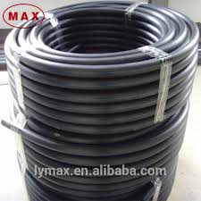
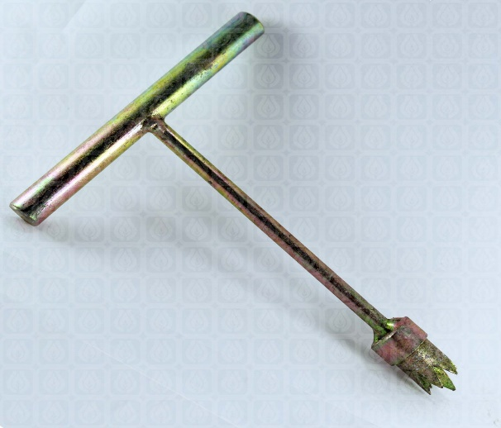
5 | Supply and distribute Irrigation rubber seal ring توريد و توزيع جلدة ( حلقة ) مانع تسرب الما | PC | 101 | supply and distribute high-quality Plastic Ring 16mm to hold water and linking between main pipe and valve. | توريد و توزيع جلدة ( حلقة ) مانع تسرب الماء عالية الجودة :جلدة (حلقة) بلاستيكية 16 ملم لحبس الماء والربط بين الأنابيب الرئيسية والصمام
6 | supply and distribute Hole Drill Bit for Agro Drip Irrigation pipe توريد وتوزيع مثقاب حفرة لأنابيب الري بالتنقيط الزراعي | PC | 1 | supply and distribute high-quality Hole Drill Bit for Agro Drip Irrigation pipe :Agro Drip Irrigation 16mm Hole Drill Bit iron Hand or plastic hand Tool to Make Hole in 2 inches PVC Pipes | توريد و توزيع مثقاب عالي الجودة لأنابيب الري بالتنقيط : مثقاب اليد أداة لانشاء ثقب بأقطار 16 ملم في الأنابيب البلاستيكية ذو الأقطار 2 انش المقبض من المعدن أو من البلاستيك الصلب
7 | supply and distribute Plastic Tubing Couplings توريد و توزيع وصلات الأنابيب البلاستيكية | PC | 40 | Drip Irrigation Pipe Connectors – Dual Nut Design, 17mm Diameter These connectors are used in drip irrigation systems to securely join two sections of drip tape. Specifications: Type: Drip tape connector Application: Connects two drip tape segments in a single line Design: Equipped with nuts on both ends for tight sealing Diameter: 17 mm on each side Material: High-quality plastic, UV-resistant and weatherproof Functionality: Prevents leakage and ensures consistent water flow Easy to install and remove Suitable for low to medium pressure drip systems These fittings are essential components in modern irrigation networks and widely used in both open-field and greenhouse agriculture. | وصلات أنابيب الري بالتنقيط – مزودة بصامولتين، قطر الفتحة 17 ملم - تُستخدم هذه الوصلات في شبكات الري بالتنقيط، وتحديداً لتوصيل قطعتين من شريط التنقيط مع بعضهما البعض بشكل محكم وآمن. المواصفات: النوع: وصلة شريط تنقيط- الاستخدام: توصيل شريطين بالتنقيط في خط واحد - التركيب: مزودة بـ صامولتين من الطرفين لضمان إحكام التثبيت -قطر الفتحة: 17 ملم من كل جانب- المادة: بلاستيك عالي الجودة مقاوم للأشعة فوق البنفسجية (UV) والعوامل البيئية الوظيفة: تمنع التسرب وتضمن تدفقاً منتظماً للمياه- سهلة التركيب والفك- مناسبة لأنظمة الري بالتنقيط ذات الضغط المنخفض إلى المتوسط تُعد هذه الوصلات جزءاً أساسياً في تصميم شبكات الري الحديثة، وتُستخدم على نطاق واسع في الزراعة المكشوفة والزراعة المحمية. |  |  |  |  |  |  |  |  |  |  | 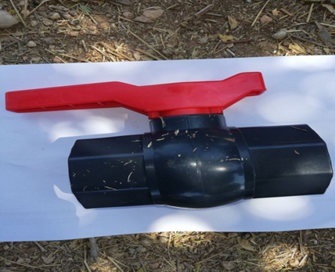
8 | supply and distribute GR Drip Tape Mounting Bracket توريد و تويع تثبيت شريط االتنقيط جي ار | PC | 50 | supply and distribute GR Drip Tape Mounting Bracket : A piece of plastic at least 20 cm long with a twisted end to hold the drip tape. | توريد و تويع تثبيت شريط االتنقيط جي ار: قطعه من البلاستيك بطول لا يقل عن 20 سم تنتهي بنهايه ملتوية لتثبيت شريط التنقيط
9 | supply and distributePVC Threaded Ball - Valve - 2 inch سكر بلاستيك 2 انش | PC | 2 | 2-Inch Pipe Connector – Internally Threaded on Both Ends with Integrated Key Handle It is a PVC connector with a 2-inch diameter, featuring: Internal threading on both ends for secure connection between pipes or components of matching size An integrated key handle for easy manual operation without the need for additional tools Constructed from high-quality resistant to corrosion, suitable for agricultural environments Ideal for high-pressure systems and irrigation setups. | قطعة سِكَر بلاستيكية لأنبوب بقطر 2 إنش – مسننة داخلياً من الطرفين، مزودة بمفتاح بقبضة وهي عبارة عن وصلة بلاستيكية او معدنية بقطر 2 إنش، تتميز بـ: تسنين داخلي من الطرفين لتسهيل الربط المحكم بين الأنابيب أو المكونات ذات القطر المماثل مفتاح بقبضة مدمجة لسهولة الفتح والإغلاق اليدوي دون الحاجة إلى أدوات إضافية مصنوعة من بلاستيك عالي الجودة مقاوم للتآكل، مما يجعلها مناسبة للاستخدام في البيئات الصناعية والزراعية ، مثالية لأنظمة الضغط العالي والري. |  | 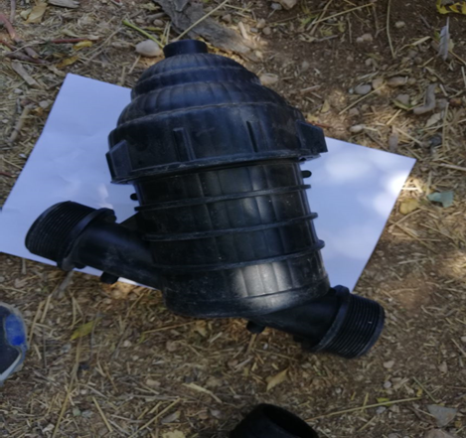 |  |  |  | 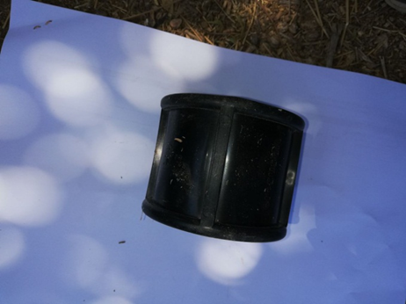
10 | supply and distribute Hose connector توريد و توزيع وصلة خرطوم | PC | 2 | 2-Inch Rigid Plastic Coupling – Connects Two Pipes of Equal Diameter This coupling is designed for irrigation systems, providing a secure connection between two 2-inch diameter pipes. Key features include: Straight connector for joining two pipes of the same size Made from durable rigid plastic (e.g., PVC), resistant to rust and corrosion Easy to install using pipe adhesive or push-fit method, depending on the type Capable of handling medium to high pressure. | وصلة بلاستيكية صلبة بقطر 2 إنش – لتوصيل أنبوبين بنفس القطر تُستخدم هذه الوصلة في أنظمة الري، وهي مصممة لتوفير اتصال آمن بين أنبوبين بقطر 2 إنش. وتتميز بـ: تصميم مستقيم يربط بين أنبوبين بنفس القطر مصنوعة من بلاستيك صلب عالي الجودة (مثل PVC )، مقاوم للصدأ والتآكل سهلة التركيب باستخدام لاصق الأنابيب أو التوصيل بالضغط حسب نوع الوصلة تتحمل الضغط المتوسط إلى العالي
11 | supply and distribute Mesh Water - Filter توريد و توزيع فلتر شبكي | PC | 1 | 2-Inch Mesh Filter – Externally Threaded on Both Ends, for Main Irrigation Line Filtration This mesh filter is designed for drip irrigation systems, installed on the main irrigation pipe to remove impurities and sediments before water enters the drip network. Specifications: Type: Mesh filter;Diameter: 2 inches;Connection: Male threads on both ends for easy pipe integration;Installation: Mounted directly on the main irrigation line before the drip system Functionality:Contains an internal mesh screen to filter out debris and sand;Protects emitters from clogging and ensures uniform water distribution;Easy to disassemble and clean, reusable across multiple seasons. This filter is a vital component in modern irrigation setups, especially in areas with unfiltered or sediment-prone water sources. | فلتر شبكي 2 إنش – مسنن خارجياً من الطرفين، لتصفية مياه الري قبل دخولها إلى شبكة التنقيط يُستخدم هذا الفلتر الشبكي في أنظمة الري بالتنقيط، ويُركّب على الأنبوب الرئيسي لتصفية المياه من الشوائب والرواسب التي قد تؤثر على كفاءة النقاطات. المواصفات:- النوع: فلتر شبكي ، القطر: 2 إنش ، التوصيل: مسنن خارجياً من الطرفين (ذكر) لسهولة التركيب على الأنابيب ،التركيب: يُركّب مباشرة على خط الري الرئيسي قبل شبكة التنقيط الوظيفة: يحتوي على شبكة داخلية تقوم بتصفية المياه من الشوائب والرمال ،يحمي النقاطات من الانسداد ويُحسّن توزيع المياه ، سهل الفك والتنظيف، ويمكن إعادة استخدامه لعدة مواس2- يُعد هذا الفلتر جزءاً أساسياً في أنظمة الري الحديثة، ويُوصى باستخدامه في المناطق التي تحتوي على مياه غير مفلترة أو معرضة للشوائب.
12 | supply and distribute 2 inches nut توريد و توزيع عزقة 2 انش | PC | 2 | 2-Inch Coupling Nut – Internally Threaded on Both Ends, Made of Hard Plastic or Galvanized Metal This coupling nut is used in irrigation systems or industrial piping to securely connect components with a 2-inch diameter. Materials: Durable hard plastic (e.g., reinforced polypropylene or PVC) ; Or galvanized metal (e.g., zinc-coated steel or galvanized iron) | عزقة 2 إنش – مسننة داخلياً من الطرفين، مصنوعة من البلاستيك الصلب أو المعدن المجلفن تُستخدم هذه العزقة في أنظمة الري لتثبيت وربط الأنابيب والمكونات ذات القطر 2 إنش. مصنوعة من : بلاستيك صلب عالي التحمل (مثل البولي بروبيلين أو PVC المقوى) أو معدن مجلفن مقاوم للصدأ (مثل الحديد المجلفن أو الفولاذ المطلي بالزنك) |  |  |  |  | 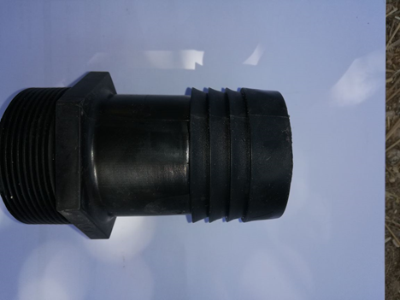 |  |  | 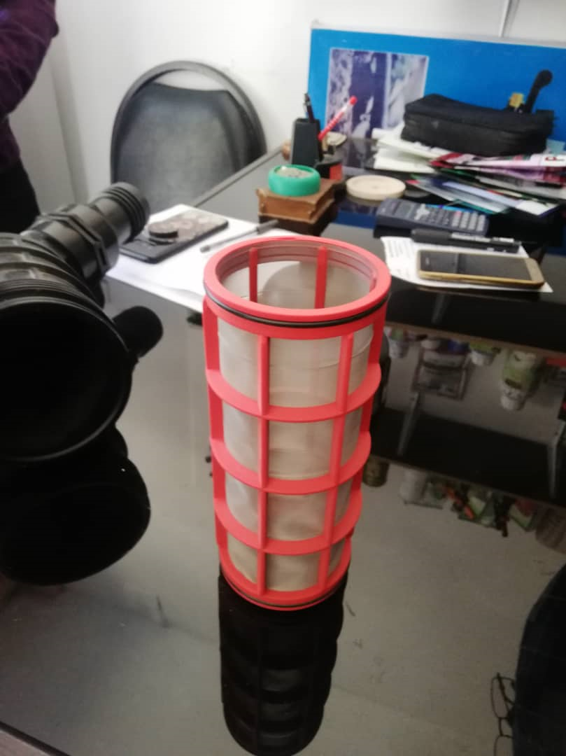 |  |  |  | 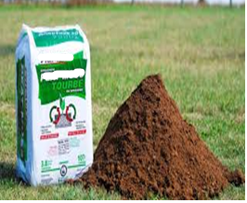
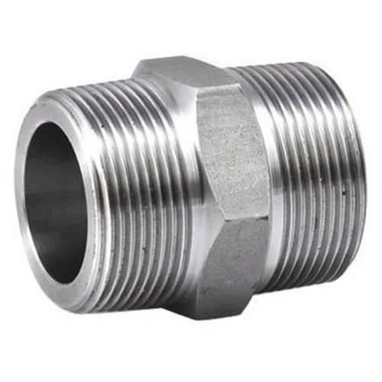
13 | line startersupply and distribute توريد و توزيع بداية خط 2 انش | PC | 5 | supply and distribute high-quality The beginning of a 2-inch line is serrated externally from one end and the other end is a thorn The 2-inch main tube is made of hard plastic | توريد و توزيع بداية خط 2 انش عالية الجودة مسننة خارجيا من احد االاطراف والطرف الاخر يكون عبارة عن بلص يدخل ضمن الانبوب الرئيسي 2 انش مصنوعة من مادة P.V.C
14 | supply and distribute PVC Flush valve end cap to be used for the main irrigation pipe توريد و توزيع PVC سدة نهاية أنبوب رئيسي | PC | 2 | supply and distribute high-quality PVC end stop 2 Inchو with 1 inch exit with 1inch plastic stopp | توريد و توزيع سدة نهاية الخط الرئيسي ( 2 انش) مصنوع من PVC عالية الجودة تحتوي على مخرج 1 انش مزودة بغطاء من PVC
15 | supply and distribute Hybrid zucchini seeds F1 Contains 500 seeds( Layan,OR Mousa, or Starlink brand ) توريد و توزيع بذار كوسا هجيني يحوي 500 حبة صنف ليان او موسى أو ستارلينك | Packet | 1 | supply and distribute high quality Hybrid zucchini seeds. Contains 500 seeds. Coated, Layan,OR Mousa, or Starlink brand ) , must be produced by a European company or equivalent Production date not more than two years ,and stamped by the Syrain ministry of agriculture and agrarian reform. | توريد و توزيع بذور كوسا هجين عالي الجودة . يحوي على500 بذرة . مغلفة, صنف صنف ليان او موسى أو ستارلينك , ان تكون من انتاج شركة اوربية او ما يعادلها لا يزيد تاريخ الانتاج عن سنتين -مختوم بختم وزارة الزراعة و الاصلاح الزراعي السورية
16 | supply and distribute Peat Moss 750 liters packed in a bag توريد و توزيع بيتموس 70 ليتر معبأ بكيس | Bag | 1 | supply and distribute high-quality Peat Moss Made from natural peat moss (for organic gardens). Helps retain moisture, aerate the soil and promote root growth. High quality peat moss of European origin or equivalent, quantity not less than 250 liters packed in a bag the date of producing is not more than two years. | نوريد و توزيع بيتموس ( تورب ) مصنوعة من الطحالب الطبيعية ( للحدائق العضوية). يساعد في الحفاظ على الرطوبة ، يهوية التربة ويعزز نمو الجذر. بيتموس عالي الجودة اوربي المنشأ أو ما يعادله ، الكمية ما لا يقل عن 70 لترمعبأ بكيس - تاريخ الانتاج لايزيد عن سنتين
17 | supply and distribute Seedling plastic tray 72 Cell توريد و توزيهع حاضنة شتول بلاستيك 72 خلية | PC | 25 | supply and distribute high-quality Seedling plastic tray : Ultra-Durable, High-Quality, 72 Cell , Made to last many seasons Domes and Trays are NOT flimsy or brittle. Won't crack or break while handling " Tray : Length 54 cm, width 28 cm, weight of dish approximately 110 grams , 5 cm cell depth | توريد و توزيع حاضنة شتول عالية الجودة :فائقة التحمل ، عالية الجودة ، 72خلية ، صنعت لتستمر عدة مواسم القباب والصواني ليست واهية أو هشة. لن تكسر أثناء التحميل و النقل "الحاضنة: الطول 54 سم ، العرض 28 سم ، وزن الطبق حوالي 110 جرام عمق الخلية 5 سم
18 | supply and distribbute Fertizer injector توريد و توزيع مسمدة | pc | 1 | Supply and distribution of high-quality fertilizer The internal volume is 50 liters – The thickness of the walls is 2 mm – Mercury sheet – It has two opposite holes – It has an upper opening with a diameter of 4 inches Equipped with 2 gaskets to prevent water leakage - It has an outlet and an entrance from the front 1 inch - The entrance and outlet are in the form of an internal serrated | توريد و توزيع مسمدة عالية الجودة حجم الداخلي 50 ليتر – سماكة الجدران هي 2 مم – صاج مزئبق – لها فتحتين متقابلتين – ولها فتحة علوية بقطر 4 انش مزودة بجوان عدد 2 لمنع تسرب الماء- لديها مخرج ومدخل من الامام 1 انش- المدخل والمخرج على شكل مسنن داخلي |  |  |  |  |  |  | 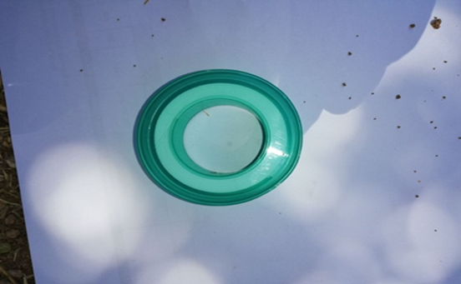
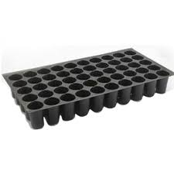
19 | supply and distribute Filter and fertilizer injector fittings توريد و توزيع توصيلات فلتر ومسمدة | package | 1 | supply and distribute high quality Filter and fertilizer injector fittings : Saddle clamp: 32/63 mm, quantity 2 Pipe start: 32 mm, quantity 4 Plastic end cap: 32 mm, quantity 4M Agricultural hose: 32 mm, 4meters long 32mm hexagon socket wrench, 4 pieces | توريد و توزيع توصيلات فلتر و المسمدة :مربط سرجي (قفيز): 32/63 ملم عدد 2, بداية خط: قياس 32 ملم عدد 4 ,سكر بلاستيك: قياس 32 ملم عدد 2, خرطوم زراعي: قياس 32 ملم طول 4 متر شرار مسدس 32 مم , عدد 4
20 | supply and distribute Teflon توريد و توزيع تفلون | Pc | 3 | supply and distribute high-quality Teflon Made of Polytetrafluoroethylene ( 100% PTFE ) , used for drip irrigation systems. Width :19mm * length 15m * Thickness 0.20mm | توريد و توزيع تفلون عالي الجودة : مصنوع من بولي تترافلورو إيثيلين (100٪ PTFE) ، ويستخدم لأنظمة الري بالتنقيط. العرض: 19 مم * الطول 15 م * السماكة 0.20 مم
21 | supply and distribute Manual electric sprayer توريد و توزيع مرش كهربائي و يدوي | pc | 1 | Supply and distribution of high-quality electric and manual sprayer: 16 liters and charges the battery (saver) and works manually in the absence of savings and is easy to use and maintain. | توريد و توزيع مرش يعمل كهرباائيا و يديويا عالي الجودة : سعة 16 لتر ويعمل على شحن البطارية (مدخرة ) ويعمل بشكل يدوي في حال غياب المدخرة وسهل الاستعمال والصيانه.
22 | supply and distribute Water pump توريد و توزيع نشال (مضخة ماء) | pc | 1 | supply and distribute hgh quality Water pump (pickup) works on gasoline, capacity is not less than 5 hp, good quality,It has a 2 inch inlet and outlet. | توريد و توزيع نشال عالي الجودة : مضخة ماء (نشال ) يعمل على البنزين استطاعة لا تقل عن 5 حصان نوعية جيدة لها مدخل و مخرج 2 انش

BOQ, Plastic tunnels
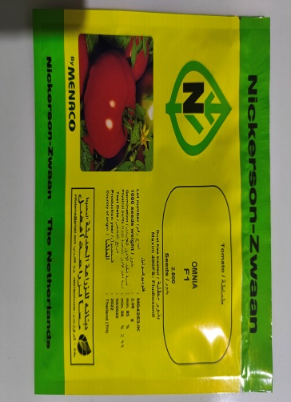
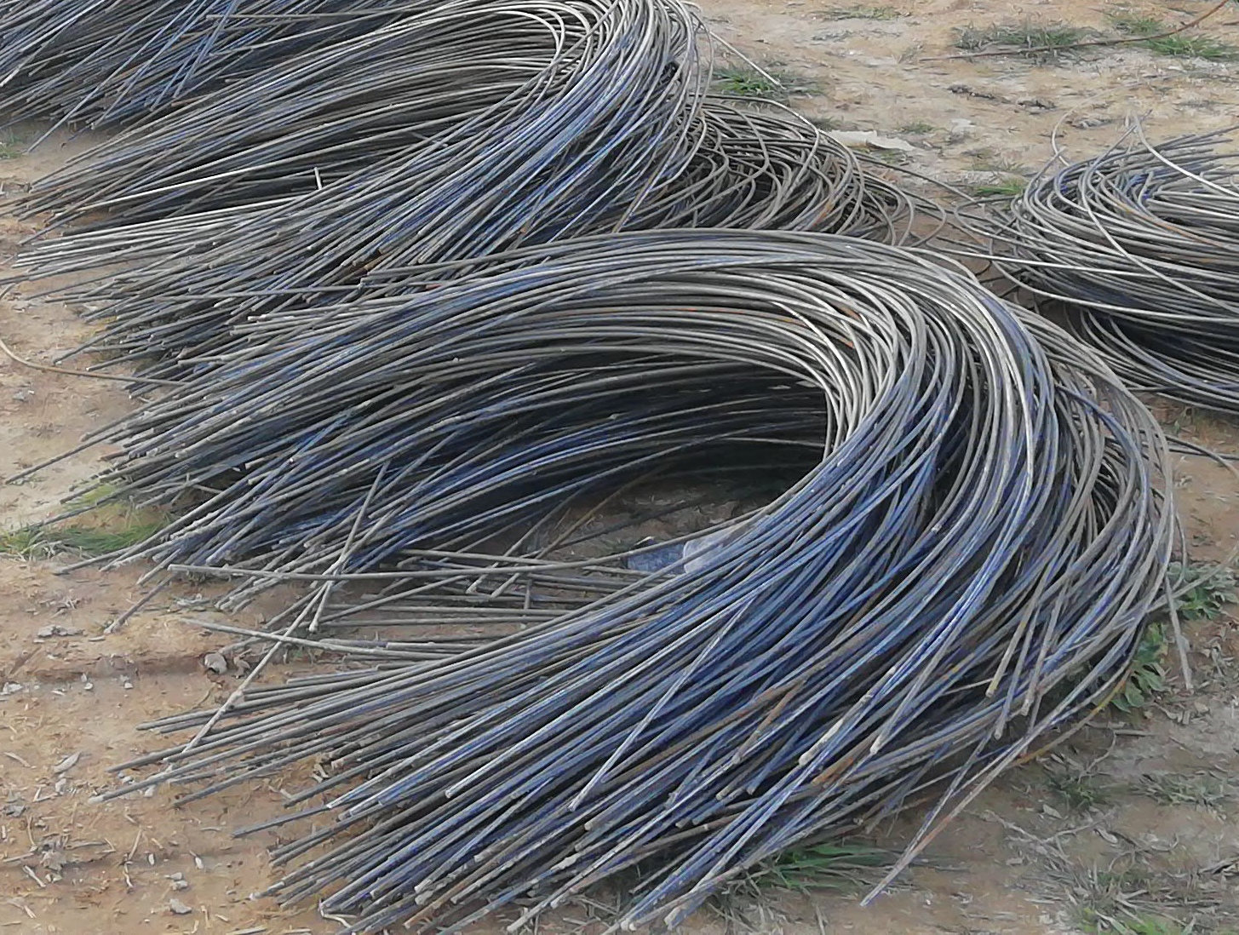
,BOQ, Plastic tunnels

# | Item | Unit | #Units | Specifications | Photos | Notes
23 | supply and distribute PVC Main irrigation pipe 2 inches توريد و توزيع انبوب ري رئيسي 2 إنش | Meter | 50 | High quality-PVC Main, Made of 2-inch polyethylene with an external diameter of 63 mm and internal diameter of 5 cm diameter, the thickness is not less than 2.5 mm, made of polypropylene or polyethylene HDPE, hard ( non-flexible ) pressure durable rol :50 meter | توريد و توزيع أنبوب زراعي رئيسي 2 انش عالي الجودة , مصنوع من البلاستيك بقطر خارجي 63 مم , وزن المتر الواحد لايقل عن 600 غرام. السماكة لاتقل عن 2.5 ملم مصنوع من مادة البولي بروبلين أو البولي ايثيلين HDPE قاسي غير مرن ضغط عالي, بكرة 50 متر |  | 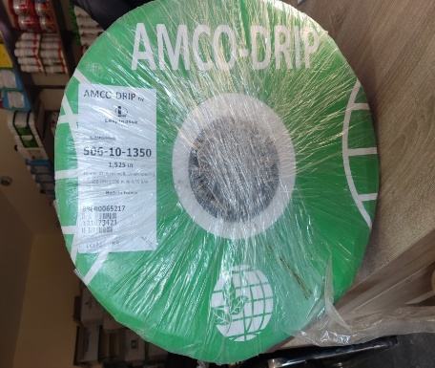
24 | Supply and distribute Drip tubes roll (striped laser tubes) the length of the roll 1000 m توريد و توزيع بكرة الأنابيب الري بالتنقيط ( انابيب ليزرية شريطية) طول الرول 1000 م | Roll | 1 | supply and distribute high quality drip tubes roll (striped laser tubes - Flat drip irrigation tape: - The fourth generation of drip irrigation tapes. - The weight of the roller is 9.7 kg at minimum. - The distance between the drops is 10cm - Tube diameter 16 mm, flexible, - The filtering system works at a discharge of 15 l / m / h. - The points are in the form of a slide, not a hole, and equipped with internal pores. - Manufactured by a European company or equivalent -Pulley length 1000 m | توريد و توزيع انابيب للري بالتنقيط ( انابيب ليزرية شريطية ) عالية الجودة : - شريط الري بالتنقيط المسطح: - الجيل الرابع من شرائط الري بالتنقيط. - وزن البكرة 9.7 كجم على الأقل. - المسافة بين النقاطات 10 سم - قطر الأنبوب 16 مم ، مرن ، - يعمل نظام الترشيح عند تصريف 15 لتر / م / ساعة. - النقاطات على شكل شريحة وليست حفرة ومزودة بمسام داخلية. - مصنعة من قبل شركة أوروبية أو ما يعادلها" طول البكرة 1000 متر |  | 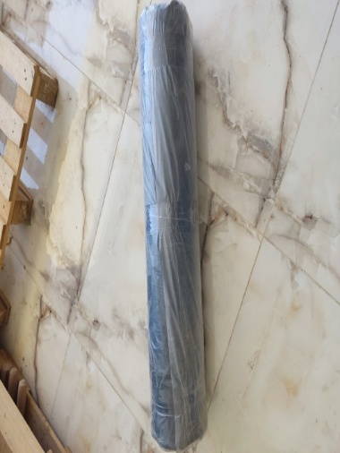
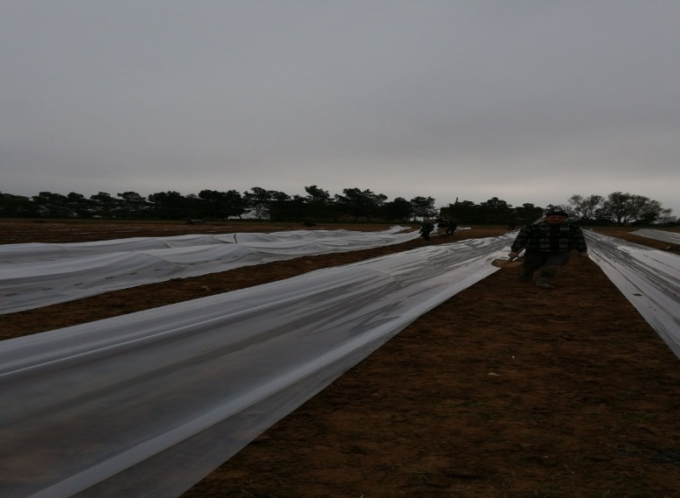

25 | supply and distribute Polyethylene Black Sheet Plastic Ground توريد و توزيع ملش اسود من البولي ايثلين | Rolle | 1 | supply and distribute high quality PolyethyleneBlack mulch film Length 1100 Meter Covering area of 900 M2 at least Width: minimum 80 cm - maximum 100cm UV material absorbs UV rays, anti UV rays coiled in roll form, thickness minimum 16 Micron Wight :18 kg at least. | توريد و توزيع ملش اسود من البولي ايثلين :ملش أسود: طول 1100 متر. يغطي مساحة 900 متر مربع على الأقل. العرض: الحد الأدنى 80 سم - الحد الأقصى 100 سم. مادة UV تمتص الأشعة فوق البنفسجية، مضادة للأشعة فوق البنفسجية. ملفوفة على شكل لفافة، سمك الحد الأدنى 16 ميكرون. الوزن 18 كيلو غرام على الاقل |  | 
26 | supply and distribute Plastic for vegetables nurseries , width 2m, thickness 80 microns توريد و توزيع بلاستيك لتغطية الانفاق البلاستيكية بعرض 2 م, سماكة 80 ميكرون | Roll | 1 | supply and distribute high quality UV naylon is used to cover the tunnels used in agriculture in plastic tunnels and in low green houses, the length of the roll is 300 meters, the width 2 meters, the thickness 80 microns, covers an area of ​​600 square, the weight of the rollers between 48 kg to 50 kg, the product must be attached with a label prove the specifications.Manufactured by a European company or equivalent | توريد وتوزيع نايلون مقاوم للاشعة الفوق بنفسجية عالي الجودة، يُستخدم لتغطية الأنفاق الزراعية البلاستيكية. في البيوت البلاستيكية منخفضة الارتفاع، يبلغ طول اللفة 300 مترًا، وعرضها مترين، وسمكها 80 ميكرونًا، وتغطي مساحة 600 متر مربع. يتراوح وزن اللفات بين 48 و50 كجم؛ ويجب إرفاق ملصق يوضح المواصفات مع المنتج. صُنع بواسطة شركة أوروبية أو ما يعادلها.
27 | Mini valve (Tap) for drip irrigation (Laser Type)/16 mm صمام صغير (صنبور) ، للري بالتنقيط نوع الليزر( / 16 مم ) | PC | 30 | supply and distribute high-quality mini valve (Tap) for drip irrigation (Laser Type)/16 mm : Mini valve( tap) for laser (strip ) drip tape/agriculture drip irrigation pipe, with nut and separation after the nut, inlet diameter from main line side 16mm, diameter of outlet side of nut nut 17mm,(Suitable for PE, PVC, Drip tape,layflat hose). | توريد و توزيع صمام صغير ( صنبور ) للري بالتنقيط ( توع ليزر ) , 16 مم عالي الجودة صمام صغير (صنبور) لشريط التنقيط بالليزر (شريط) / أنبوب الري بالتنقيط الزراعي ، مزود بالصمولة والفصل بعد الجوز ، قطر المدخل من جانب الخط الرئيسي 16 مم ، قطر مخرج الصواميل 17 مم, مناسب لـ ، ( PE ، PVC ، شريط بالتنقيط ، خرطوم مسطح
28 | Supply and distribute Irrigation rubber seal ring توريد و توزيع جلدة ( حلقة ) مانع تسرب الما | PC | 30 | supply and distribute high-quality Plastic Ring 16mm to hold water and linking between main pipe and valve. | توريد و توزيع جلدة ( حلقة ) مانع تسرب الماء عالية الجودة :جلدة (حلقة) بلاستيكية 16 ملم لحبس الماء والربط بين الأنابيب الرئيسية والصمام
29 | supply and distribute Hole Drill Bit for Agro Drip Irrigation pipe توريد وتوزيع مثقاب حفرة لأنابيب الري بالتنقيط الزراعي | PC | 1 | supply and distribute high-quality Hole Drill Bit for Agro Drip Irrigation pipe :Agro Drip Irrigation 16mm Hole Drill Bit iron Hand or plastic hand Tool to Make Hole in 2 inches PVC Pipes | توريد و توزيع مثقاب عالي الجودة لأنابيب الري بالتنقيط : مثقاب اليد أداة لانشاء ثقب بأقطار 16 ملم في الأنابيب البلاستيكية ذو الأقطار 2 انش المقبض من المعدن أو من البلاستيك الصلب
30 | supply and distribute Plastic Tubing Couplings توريد و توزيع وصلات الأنابيب البلاستيكية | PC | 10 | Drip Irrigation Pipe Connectors – Dual Nut Design, 17mm Diameter These connectors are used in drip irrigation systems to securely join two sections of drip tape. Specifications: Type: Drip tape connector Application: Connects two drip tape segments in a single line Design: Equipped with nuts on both ends for tight sealing Diameter: 17 mm on each side Material: High-quality plastic, UV-resistant and weatherproof Functionality: Prevents leakage and ensures consistent water flow Easy to install and remove Suitable for low to medium pressure drip systems These fittings are essential components in modern irrigation networks and widely used in both open-field and greenhouse agriculture. | وصلات أنابيب الري بالتنقيط – مزودة بصامولتين، قطر الفتحة 17 ملم - تُستخدم هذه الوصلات في شبكات الري بالتنقيط، وتحديداً لتوصيل قطعتين من شريط التنقيط مع بعضهما البعض بشكل محكم وآمن. المواصفات: النوع: وصلة شريط تنقيط- الاستخدام: توصيل شريطين بالتنقيط في خط واحد - التركيب: مزودة بـ صامولتين من الطرفين لضمان إحكام التثبيت -قطر الفتحة: 17 ملم من كل جانب- المادة: بلاستيك عالي الجودة مقاوم للأشعة فوق البنفسجية (UV) والعوامل البيئية الوظيفة: تمنع التسرب وتضمن تدفقاً منتظماً للمياه- سهلة التركيب والفك- مناسبة لأنظمة الري بالتنقيط ذات الضغط المنخفض إلى المتوسط تُعد هذه الوصلات جزءاً أساسياً في تصميم شبكات الري الحديثة، وتُستخدم على نطاق واسع في الزراعة المكشوفة والزراعة المحمية.
31 | supply and distributePVC Threaded Ball - Valve - 2 inch سكر بلاستيك 2 انش | PC | 2 | 2-Inch Pipe Connector – Internally Threaded on Both Ends with Integrated Key Handle It is a PVC connector with a 2-inch diameter, featuring: Internal threading on both ends for secure connection between pipes or components of matching size An integrated key handle for easy manual operation without the need for additional tools Constructed from high-quality resistant to corrosion, suitable for agricultural environments Ideal for high-pressure systems and irrigation setups. | قطعة سِكَر بلاستيكية لأنبوب بقطر 2 إنش – مسننة داخلياً من الطرفين، مزودة بمفتاح بقبضة وهي عبارة عن وصلة بلاستيكية او معدنية بقطر 2 إنش، تتميز بـ: تسنين داخلي من الطرفين لتسهيل الربط المحكم بين الأنابيب أو المكونات ذات القطر المماثل مفتاح بقبضة مدمجة لسهولة الفتح والإغلاق اليدوي دون الحاجة إلى أدوات إضافية مصنوعة من بلاستيك عالي الجودة مقاوم للتآكل، مما يجعلها مناسبة للاستخدام في البيئات الصناعية والزراعية ، مثالية لأنظمة الضغط العالي والري.
32 | supply and distribute Hose connector توريد و توزيع وصلة خرطوم | PC | 1 | 2-Inch Rigid Plastic Coupling – Connects Two Pipes of Equal Diameter This coupling is designed for irrigation systems, providing a secure connection between two 2-inch diameter pipes. Key features include: Straight connector for joining two pipes of the same size Made from durable rigid plastic (e.g., PVC), resistant to rust and corrosion Easy to install using pipe adhesive or push-fit method, depending on the type Capable of handling medium to high pressure. | وصلة بلاستيكية صلبة بقطر 2 إنش – لتوصيل أنبوبين بنفس القطر تُستخدم هذه الوصلة في أنظمة الري، وهي مصممة لتوفير اتصال آمن بين أنبوبين بقطر 2 إنش. وتتميز بـ: تصميم مستقيم يربط بين أنبوبين بنفس القطر مصنوعة من بلاستيك صلب عالي الجودة (مثل PVC )، مقاوم للصدأ والتآكل سهلة التركيب باستخدام لاصق الأنابيب أو التوصيل بالضغط حسب نوع الوصلة تتحمل الضغط المتوسط إلى العالي
33 | supply and distribute Mesh Water - Filter توريد و توزيع فلتر شبكي | PC | 1 | 2-Inch Mesh Filter – Externally Threaded on Both Ends, for Main Irrigation Line Filtration This mesh filter is designed for drip irrigation systems, installed on the main irrigation pipe to remove impurities and sediments before water enters the drip network. Specifications: Type: Mesh filter;Diameter: 2 inches;Connection: Male threads on both ends for easy pipe integration;Installation: Mounted directly on the main irrigation line before the drip system Functionality:Contains an internal mesh screen to filter out debris and sand;Protects emitters from clogging and ensures uniform water distribution;Easy to disassemble and clean, reusable across multiple seasons. This filter is a vital component in modern irrigation setups, especially in areas with unfiltered or sediment-prone water sources. | فلتر شبكي 2 إنش – مسنن خارجياً من الطرفين، لتصفية مياه الري قبل دخولها إلى شبكة التنقيط يُستخدم هذا الفلتر الشبكي في أنظمة الري بالتنقيط، ويُركّب على الأنبوب الرئيسي لتصفية المياه من الشوائب والرواسب التي قد تؤثر على كفاءة النقاطات. المواصفات:- النوع: فلتر شبكي ، القطر: 2 إنش ، التوصيل: مسنن خارجياً من الطرفين (ذكر) لسهولة التركيب على الأنابيب ،التركيب: يُركّب مباشرة على خط الري الرئيسي قبل شبكة التنقيط الوظيفة: يحتوي على شبكة داخلية تقوم بتصفية المياه من الشوائب والرمال ،يحمي النقاطات من الانسداد ويُحسّن توزيع المياه ، سهل الفك والتنظيف، ويمكن إعادة استخدامه لعدة مواس2- يُعد هذا الفلتر جزءاً أساسياً في أنظمة الري الحديثة، ويُوصى باستخدامه في المناطق التي تحتوي على مياه غير مفلترة أو معرضة للشوائب. |  |  | 
34 | supply and distribute 2 inches nut توريد و توزيع عزقة 2 انش | PC | 2 | 2-Inch Coupling Nut – Internally Threaded on Both Ends, Made of Hard Plastic or Galvanized Metal This coupling nut is used in irrigation systems or industrial piping to securely connect components with a 2-inch diameter. Materials: Durable hard plastic (e.g., reinforced polypropylene or PVC) ; Or galvanized metal (e.g., zinc-coated steel or galvanized iron) | عزقة 2 إنش – مسننة داخلياً من الطرفين، مصنوعة من البلاستيك الصلب أو المعدن المجلفن تُستخدم هذه العزقة في أنظمة الري لتثبيت وربط الأنابيب والمكونات ذات القطر 2 إنش. مصنوعة من : بلاستيك صلب عالي التحمل (مثل البولي بروبيلين أو PVC المقوى) أو معدن مجلفن مقاوم للصدأ (مثل الحديد المجلفن أو الفولاذ المطلي بالزنك)
35 | line startersupply and distribute توريد و توزيع بداية خط 2 انش | PC | 5 | supply and distribute high-quality The beginning of a 2-inch line is serrated externally from one end and the other end is a thorn The 2-inch main tube is made of hard plastic | توريد و توزيع بداية خط 2 انش عالية الجودة مسننة خارجيا من احد االاطراف والطرف الاخر يكون عبارة عن بلص يدخل ضمن الانبوب الرئيسي 2 انش مصنوعة من مادة P.V.C
36 | supply and distribute PVC Flush valve end cap to be used for the main irrigation pipe توريد و توزيع PVC سدة نهاية أنبوب رئيسي | PC | 1 | supply and distribute high-quality PVC end stop 2 Inchو with 1 inch exit with 1inch plastic stopp | توريد و توزيع سدة نهاية الخط الرئيسي ( 2 انش) مصنوع من PVC عالية الجودة تحتوي على مخرج 1 انش مزودة بغطاء من PVC
37 | supply and distrbute Metal bars length 2 meters, thickness 6 mm توريد و توزيع قضبان معدنية مصمتة طول 2 متر سماكة 6 ملم | PC | 142 | Metal Bars for Forming Plastic Tunnel Arches – 2m Length, 5–6mm Thickness These metal rods are designed for constructing arched structures in agricultural plastic tunnels. Key specifications include: Length: 2 meters ,Thickness: 5 to 6 mm Made from high-quality metal, ensuring flexibility and durability Easy to shape and bend, resistant to environmental stress | قضبان معدنية لتشكيل أقواس الأنفاق البلاستيكية – بطول 2 متر وسماكة 5–6 ملم تُستخدم هذه القضبان المعدنية في تصنيع الهياكل القوسية الخاصة بالأنفاق الزراعية البلاستيكية، وتتميز بـ: الطول: 2 متر، السماكة: تتراوح بين 5 إلى 6 ملم ، مصنوعة من معدن عالي الجودة، لضمان المرونة والمتانة قابلة للتشكيل والانحناء بسهولة، وتتحمل الظروف المناخية المختلفة
38 | supply and distribbute Fertizer injector توريد و توزيع مسمدة | pc | 1 | Supply and distribution of high-quality fertilizer The internal volume is 50 liters – The thickness of the walls is 2 mm – Mercury sheet – It has two opposite holes – It has an upper opening with a diameter of 4 inches Equipped with 2 gaskets to prevent water leakage - It has an outlet and an entrance from the front 1 inch - The entrance and outlet are in the form of an internal serrated | توريد و توزيع مسمدة عالية الجودة حجم الداخلي 50 ليتر – سماكة الجدران هي 2 مم – صاج مزئبق – لها فتحتين متقابلتين – ولها فتحة علوية بقطر 4 انش مزودة بجوان عدد 2 لمنع تسرب الماء- لديها مخرج ومدخل من الامام 1 انش- المدخل والمخرج على شكل مسنن داخلي
39 | supply and distribute Filter and fertilizer injector fittings توريد و توزيع توصيلات فلتر ومسمدة | package | 1 | supply and distribute high quality Filter and fertilizer injector fittings : Saddle clamp: 32/63 mm, quantity 2 Pipe start: 32 mm, quantity 4 Plastic end cap: 32 mm, quantity 4M Agricultural hose: 32 mm, 4meters long 32mm hexagon socket wrench, 4 pieces | توريد و توزيع توصيلات فلتر و المسمدة :مربط سرجي (قفيز): 32/63 ملم عدد 2, بداية خط: قياس 32 ملم عدد 4 ,سكر بلاستيك: قياس 32 ملم عدد 2, خرطوم زراعي: قياس 32 ملم طول 4 متر شرار مسدس 32 مم , عدد 4
40 | supply and distribute Water pump توريد و توزيع نشال (مضخة ماء) | pc | 1 | supply and distribute hgh quality Water pump (pickup) works on gasoline, capacity is not less than 5 hp, good quality,It has a 2 inch inlet and outlet. | توريد و توزيع نشال عالي الجودة : مضخة ماء (نشال ) يعمل على البنزين استطاعة لا تقل عن 5 حصان نوعية جيدة لها مدخل و مخرج 2 انش
41 | supply and distribute Hybrid zucchini seeds F1 Contains 500 seeds( Layan,OR Mousa, or Starlink brand ) توريد و توزيع بذار كوسا هجيني يحوي 500 حبة صنف ليان او موسى أو ستارلينك | Packet | 1 | supply and distribute high quality Hybrid zucchini seeds. Contains 500 seeds. Coated, Layan,OR Mousa, or Starlink brand ) , must be produced by a European company or equivalent Production date not more than two years ,and stamped by the Syrain ministry of agriculture and agrarian reform. | توريد و توزيع بذور كوسا هجين عالي الجودة . يحوي على500 بذرة . مغلفة, صنف صنف ليان او موسى أو ستارلينك , ان تكون من انتاج شركة اوربية او ما يعادلها لا يزيد تاريخ الانتاج عن سنتين -مختوم بختم وزارة الزراعة و الاصلاح الزراعي السورية

Greenhouse Set
Partner |  | HI |  | BOQ - Greenhouse Set 91765L630 | Location | Ar Raqqa
Donor |  | CDCS |  |  | # of Kits
# | Item | Unit | #Units | Details in English | Details in Arabic | Photos
42 | Provide and ainstall "Iron structure with Dimensions of : 51.5 mX9mX3.25m, Producing by non local factory. توريد وتركيب هيكل حديدي بأبعاد: .51.5 م × 9 م × 3.25 م إنتاج مصنع غير محلي." | Structure | 1 | Iron structure with Dimensions: length 51.5 m, width 9 m, height 3.25 m | هيكل حديدي بأبعاد: الطول 51.5 م، العرض 9 م، الارتفاع 3.25 متر
 |  |  |  | Each greenhouse contains 22 arcs and the distance between the arcs is 2.5 m except for the first and last arcs where the distance between the first and second arc must be 2 m. and the distance between the last and the arc before the last must be the distance between them 2 m . specifications of the arcs for the greenhouse: , Thickness of arcs (arches iron) 1.5 mm, externer arches diameter not less than 58 mm | يحتوي كل بيت بلاستيكي على ٢٢ قوسًا، والمسافة بين الأقواس ٢.٥ متر باستثناء القوسين الأول والأخير، حيث يجب أن تكون المسافة بين القوس الأول والثاني ٢ متر، والمسافة بين القوس الأخير والقوس الذي يسبقه ٢ متر. مواصفات أقواس الدفيئة: سمك الأقواس (الأقواس الحديدية) ١.٥ مم،، قطر الاقواس الخارجي لا يقل عن 58 ملم
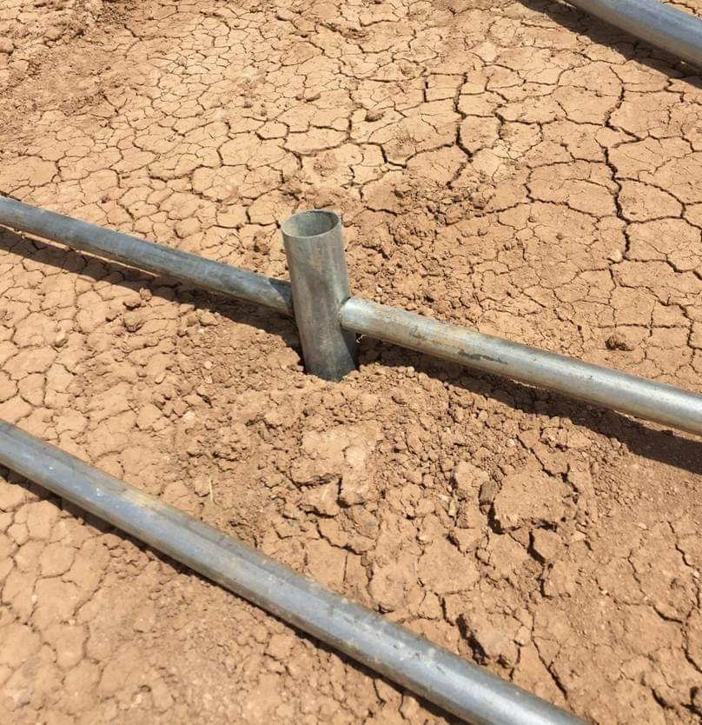
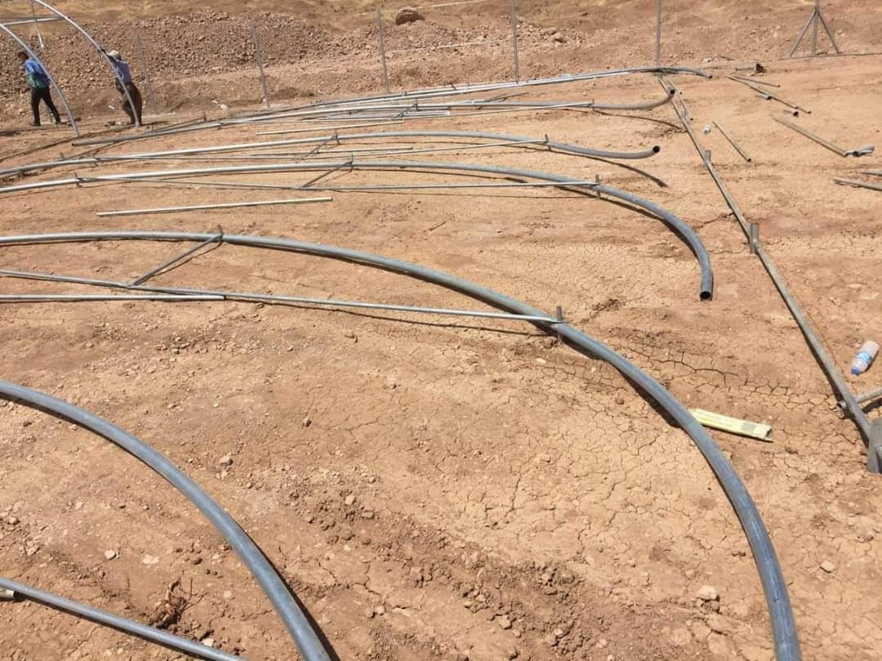
 |  |  |  | All parts of the structure must be made of galvanized iron and connected to each other by crosses All crosses are made of galvanized tubes with a diameter of 55 mm and a thickness of 2 mm. The floor crosses that are used to install the house from the bottom should be with length of 25 to 30 cm. The steel frame includes all brackets and parts required to hold the structure together, including brackets, tubes, crossbars and all other required accessories. As supports for arches, doors, and house pillars The bars include (crop holder, crop support for crop holder, longitudinal trusses, and supporting bars for the first and last arches). They must be made of galvanized iron, with a thickness of 1.5 mm and a diameter of 32 mm. | - جميع اجزاء الهيكل يجب أن تكون مصنوعة من حديد مجلفن و تتصل مع بعضها بواسطة الصلائب جميع الصلبان مصنوعة من أنابيب مجلفنة بقطر 55 مم و بسماكة 2 مم - الصلائب الارضية التي تستخدم لتركيب البيت من الاسفل يجب أن يكون طولها 25-30 سم. يشمل الهيكل الحديدي جميع الأقواس والأجزاء المطلوبة لربط الهيكل مع بعضه ، بما في ذلك الأقواس والأنابيب والصلائب وجميع الملحقات الأخرى المطلوبة. كمساند الاقواس و الابواب ودعامات البيت . القضبان الداعمة: تشمل الانابيب ( حامل المحصول , وتر حامل المحصول , المدادت الطولية , فضبان دعم الاقواس الاولى و الاخيرة ) يجب ان تكون مصنوعة من الحديد المغلفن . سماكة القضبان الداعمة 1.5 مم و بقطر 32 مم | 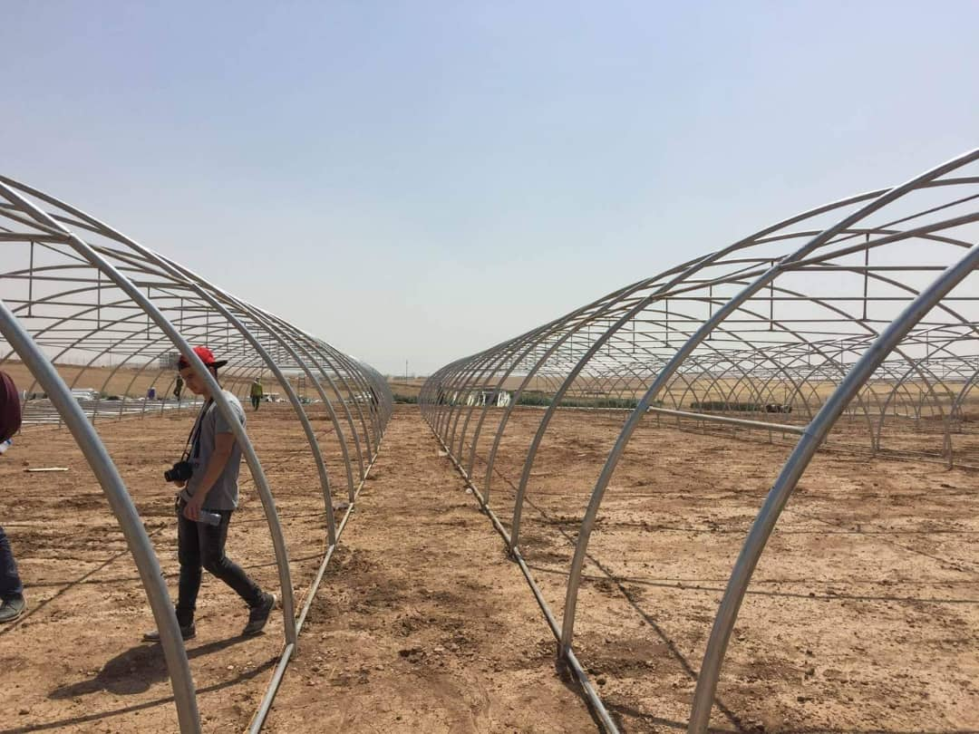 |  |  |  | 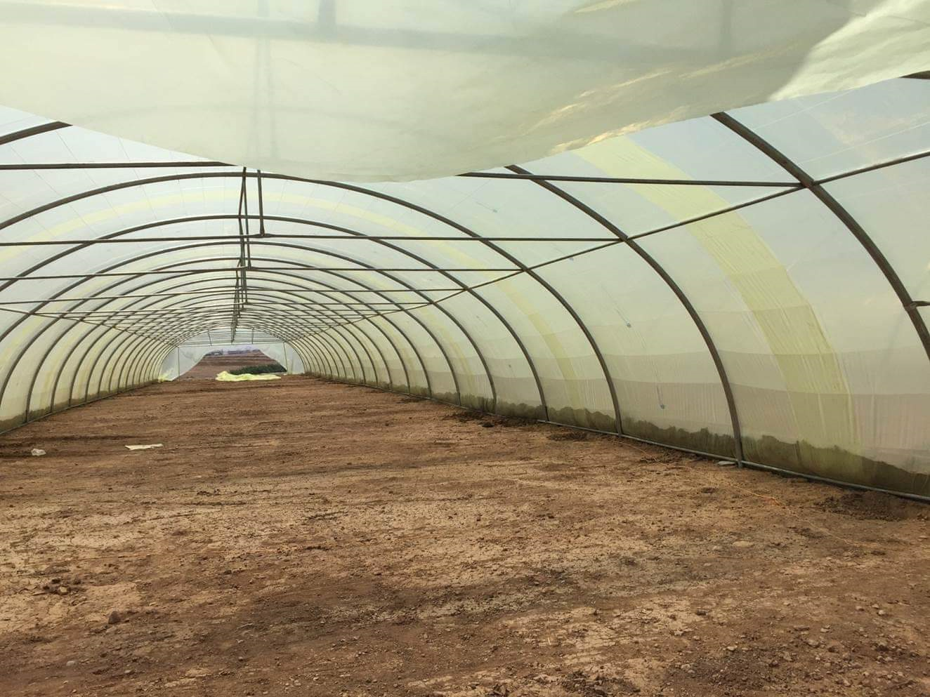 |  |  | 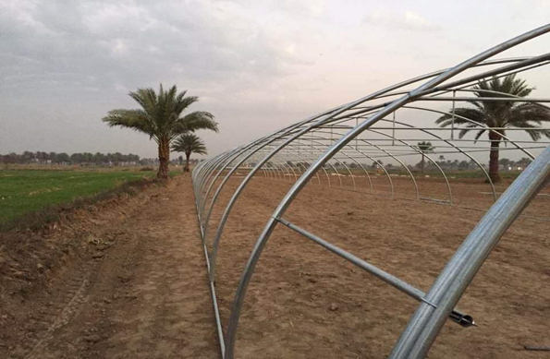 |  |  | 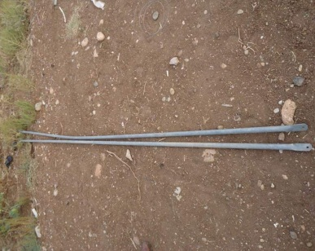 |  |  | 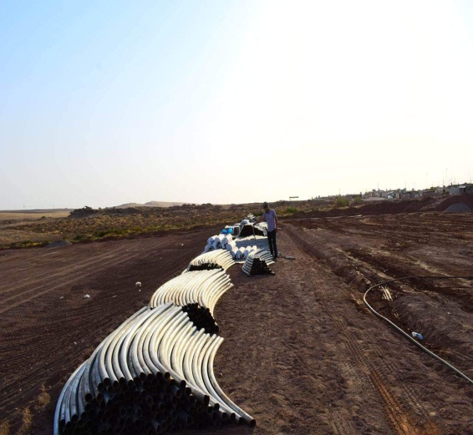
 |  |  |  | Doors: Each greenhouse contains two doors, one at each end, and each door consists of two pieces with dimensions of 2.10 m * 2.40 m. The doors must be 32 mm thick and galvanized. Provide 4 pieces of galvanized iron pipe 32mm to be used as a stand to hold the doors when opened. | الأبواب: تحتوي كل صوبة على بابين ، أحدهما في كل طرف ، ويتكون كل باب من قطعتين بأبعاد 2.10 م * 2.40 م. يجب أن تكون الأبواب بسماكة 32 مم ومغلفنة. يتم تأمين 4 قطع من مواسير الحديد المجلفن 32 مم تستخدم كحامل لتثبيت الأبواب عند الفتح.
43 | supplying and install Nylon film for greenhouses توريد و تركيب نايلون خاص للبيوت البلاستيكية | Roll | 5 | Nylon film: Nylon used for modern green houses, high qulality with follows specifications: The nylon thickness is 180 microns, three layers stamped (inside and outside),the stamp referr to which side of nylon should be used to cover the greenhouses. The dimensions are (5.5mX56m), Yellowish green colour (transparent), UV not less than 5%. The light transmittance should be 85%,light distribution 45% - Anti-cracking by UV at least 5-9%. . 4rolls for each greenhouse, have at least 3 years guarantee and have ISO certification manufactured by European company ( or equaled) The plastic strips are installed with an overlap of no less than 70 cm, and the length of the installed strip is no less than 14 meters. | بكرة / فلم نايلون: نايلون يستخدم في البيوت البلاستيكية الحديثة ، عالي الجودة بالمواصفات التالية: سمك النايلون 180 ميكرون ، ثلاث طبقات مختومة (من الداخل والخارج) ، يشير الختم إلى أي جانب من النايلون يجب استخدامه لتغطية الدفيئات. الأبعاد هي (5.5 م × 56 م) ولون أخضر مصفر (شفاف) وأشعة فوق البنفسجية لا تقل عن 5٪. يجب أن تكون نفاذية الضوء 85٪ ، توزيع الضوء 45٪ - مضاد للتشقق بالأشعة فوق البنفسجية 5-9٪ على الأقل. . 4 بكرات لكل دفيئة ، مع ضمان 3 سنوات على الأقل ولديها شهادة ISO مصنعة من قبل شركة أوروبية أو ما يعادلها.. يتم تركيب الشرائح البلاستيكية بتداخل لايقل عن 70 سم , و الا يقل طول الشريحة المركبة عن 14 متر | 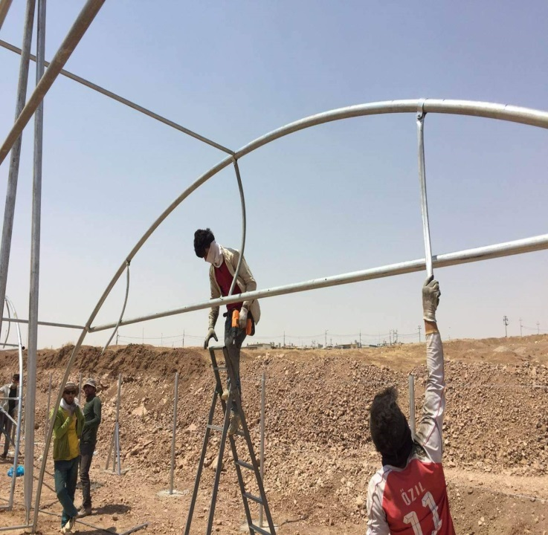 |  |  | 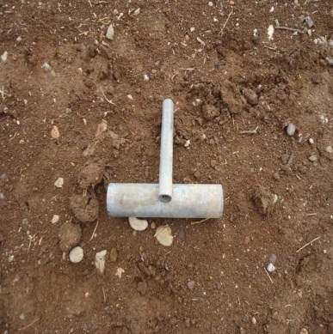 |  |  |  |  |  |  |  | 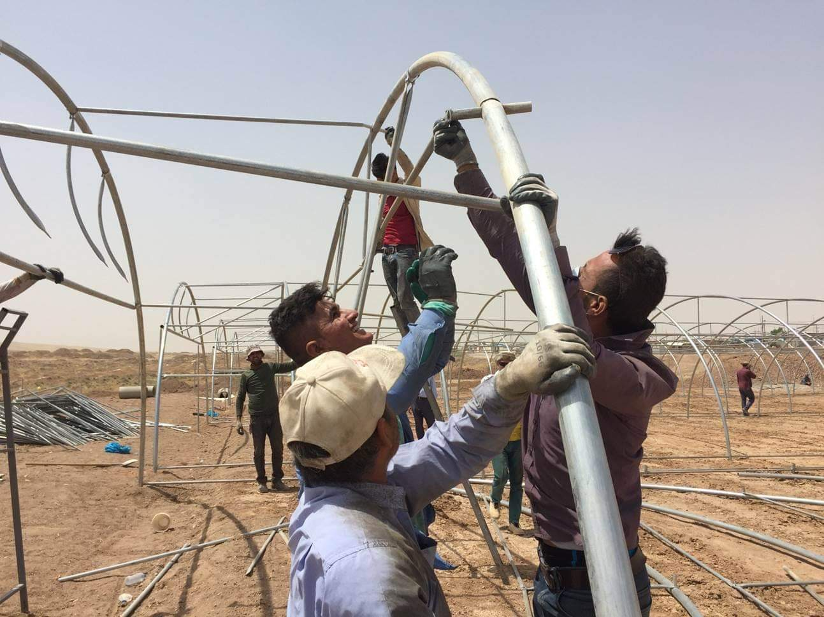
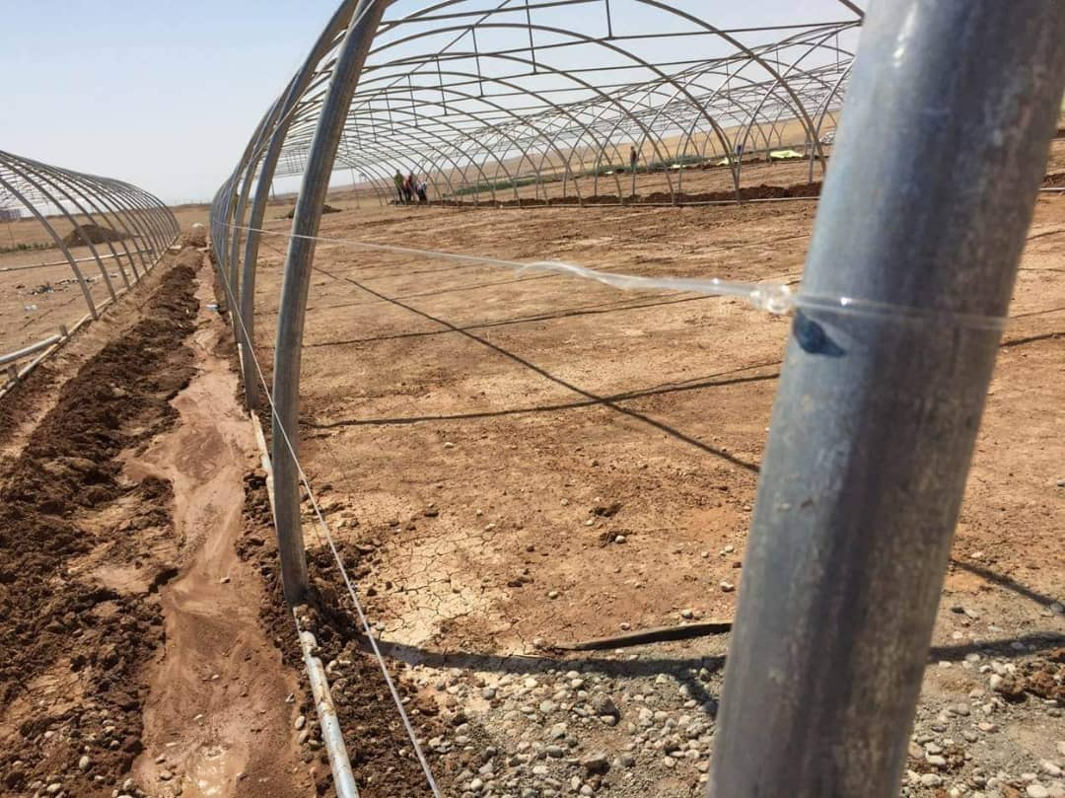
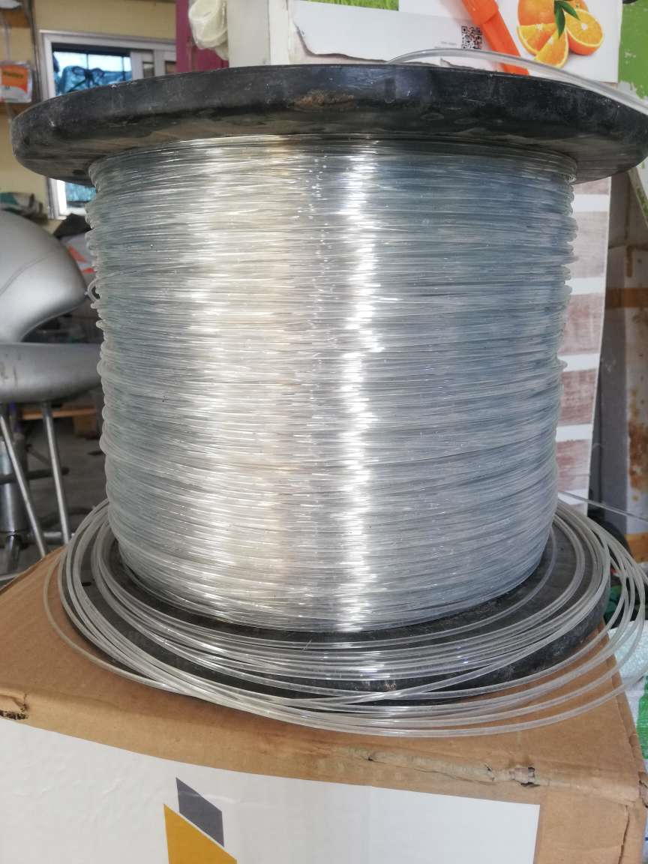
44 | supplying and install Polyester monofilament توريد و تركيب wire خيط نايلسترون | Roll | 1 | supply and install high quality Polyester monofilament wire It is a binding wire (fixing), it is used to support the greenhouse fixation in addition to the nylon carry that is used to cover the greenhouse,European production or ( or equaled).. a roll of nystrong with the following specification: Polyester monofilament wire , UV content : 4%, length: 2000M bobbin ,thickness: 2.2 mm at minimum, natural white colour, net weight( N W ): 10.5 KG, and total weght ( TW): 11.7 KG. Measurment :34.5*34*5*26 CM. can give us 36 lines at minimum to supoort the installing of the greenhouses and have at least 3 years guarantee. | توريد و تركيب سلك بوليستر أحادي عالي الجودة : هو سلك ربط (تثبيت) ، ويستخدم لدعم تثبيت الدفيئة بالإضافة إلى حمل النايلون المستخدم لتغطية الدفيئة , الإنتاج الأوروبي أو (أو ما يعادله) لفة نيسترونج بالمواصفات التالية: سلك أحادي بوليستر ، محتوى الأشعة فوق البنفسجية: 4٪ ، الطول: 2000 م من البكرة ، السمك: 2.2 مم على الأقل ، اللون الأبيض الطبيعي ، N W: 10.5 كجم ، TW: 11.7 كجم. القياس: 34.5 * 34 * 5 * 26 سم. يمكن أن تعطينا 36 خطًا على الأقل لدعم تركيب البيوت البلاستيكية وضمان لمدة 3 سنوات على الأقل. |  |  |  |  |  | 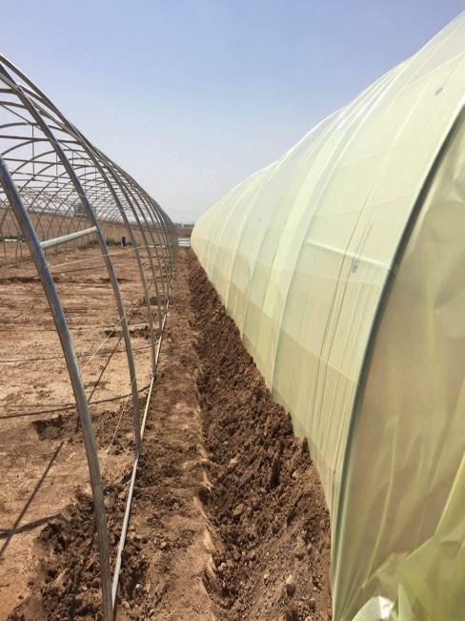 | 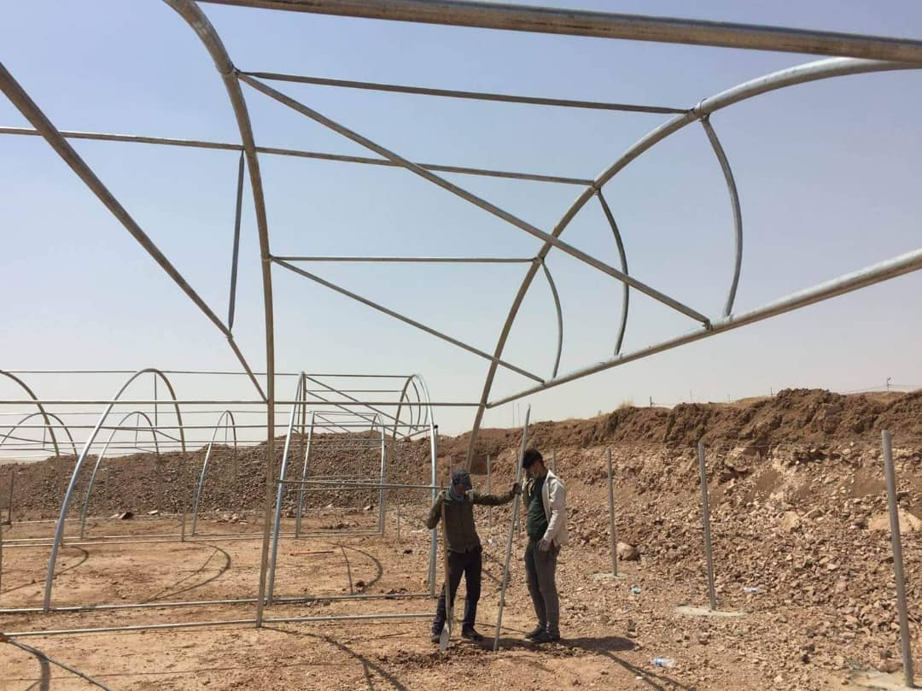 |  | 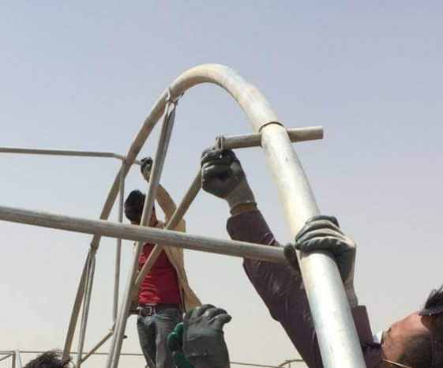 |  |  |  |  |  | 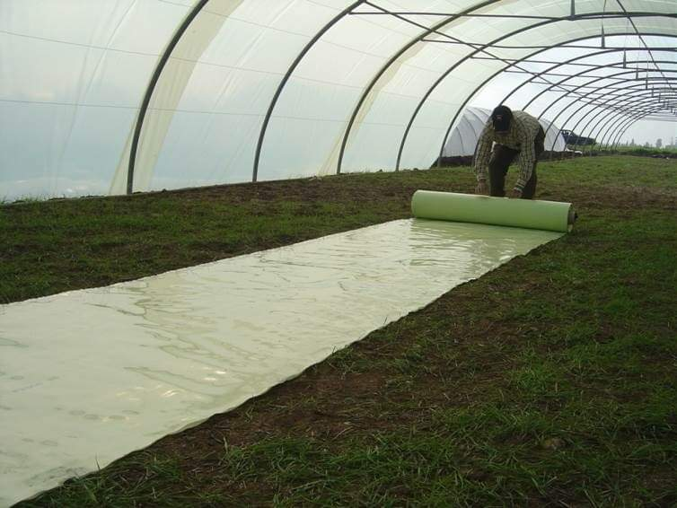
45 | supply and install Seedlings holder wire توريد و تركيب سلك حامل للمحصول | Meter | 600 | Seedlings holder wire: galvanized wire used to carry the seedling growing inside greenhouses, with high quality and specification as follows: The thickness should be 2.5mm, (10 lines per green house with length of 55 m). | سلك حامل الشتلات: سلك مجلفن يستخدم لحمل الشتلات النامية داخل البيوت المحمية، بجودة عالية ومواصفات عالية، بسمك ٢.٥ مم (١٠ خطوط لكل بيت محمي بطول ٥٥ مترًا).
46 | supply and distribute Greenhouse Twine : Rope for hooking seedling توريد و توزيع خيوط الدفيئة حبل لربط الشتلات | Roll | 3 | 1 Dobbin = 1 Kg Rope for connect vegetable seedlings/plants to the Seedlings holder wire, with high quality,and the following specifications: 3 KG of rope for each greenhouse, the length of the rolle 1800 m/kg.َ َ | بكرة حبل بوزن = 1 كجم حبل لربط شتلات الخضراوات/النباتات بسلك حامل الشتلات، عالي الجودة، بالمواصفات التالية: 3 كجم من الحبل لكل بيت بلاستيكي، طول اللفة لكل بكرة 1800 متر/كجم.
47 | thermometer and hygrometer ميزان حرارة و رطوبة | PC | 1 | A high quality electronic thermometer for greenhouses, consisting of two parts, an external piece and a piece fixed inside the house. Accurate temperature and humidity measurement Cold-resistant and weatherproof (transmits temperature / humidity in rain or snow even as cold as -31°F 200 ft remote range, capable of strong signal penetration Easy to use backlit Maximum and Minimum records at all time Indicates low, high and ok humidity. | مقياس حرارة إلكتروني عالي الجودة للبيوت البلاستيكية، يتكون من جزأين: خارجي وداخلي. قياس دقيق لدرجة الحرارة والرطوبة. مقاوم للبرد والعوامل الجوية (ينقل درجة الحرارة/الرطوبة في المطر أو الثلج حتى في درجات حرارة تصل إلى -31 درجة فهرنهايت). نطاق التحكم عن بُعد 200 قدم، مع قدرة على اختراق إشارة قوية. سهل الاستخدام، مزود بإضاءة خلفية. يسجل الحد الأقصى والحد الأدنى لدرجات الحرارة باستمرار. يشير إلى الرطوبة المنخفضة والعالية والمقبولة. |  |  | 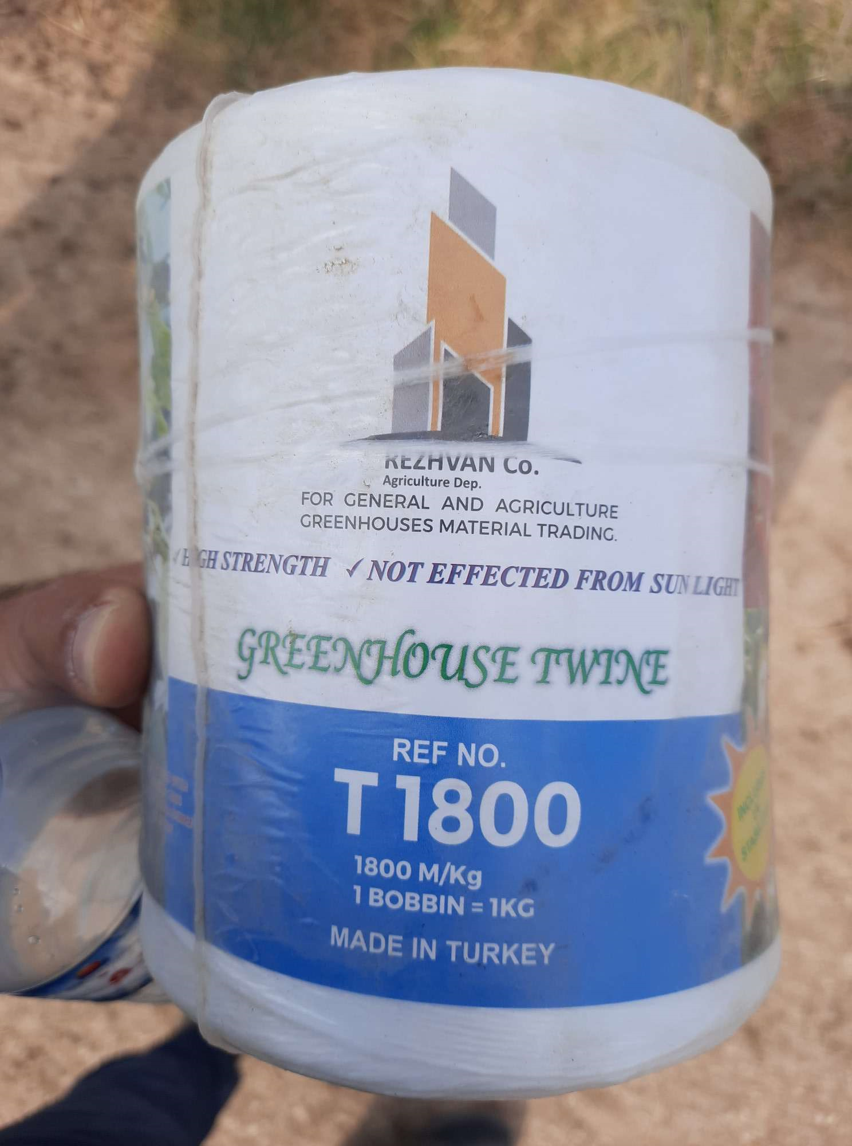 |  | 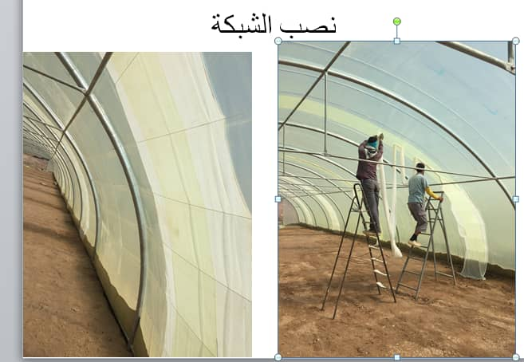 |  |  |  |  | 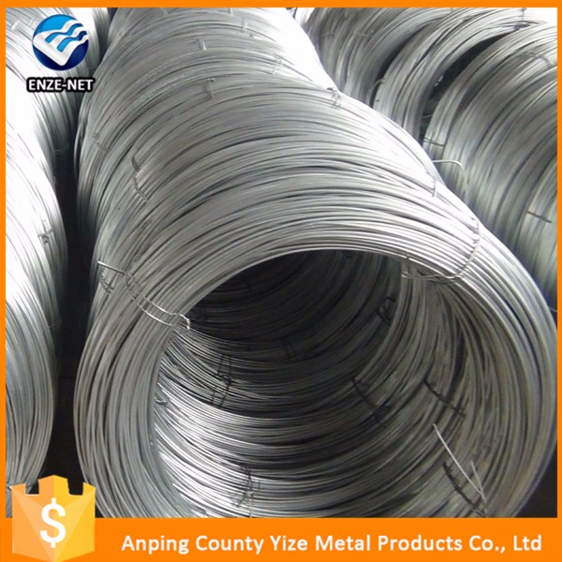
48 | supply and distribute PVC Main irrigation pipe 2 inches توريد و توزيع انبوب ري رئيسي 2 إنش | Meter | 50 | Supply and distribution of a 2-inch high quality main agricultural pipe, an outer diameter of 63 mm, a weight of one meter of not less than 600 grams, a thickness of not less than 2.5 mm made of polypropylene or polyethylene HDPE, tough, inflexible, high pressure. | توريد و توزيع أنبوب زراعي رئيسي 2 انش عالي الجودة , بقطر خارجي 63 مم , وزن المتر الواحد لايقل عن 600 غرام, السماكة لاتقل عن 2.5 ملم مصنوع من مادة البولي بروبلين أو البولي ايثيلين HDPE ,قاسي غير مرن ضغط عالي.

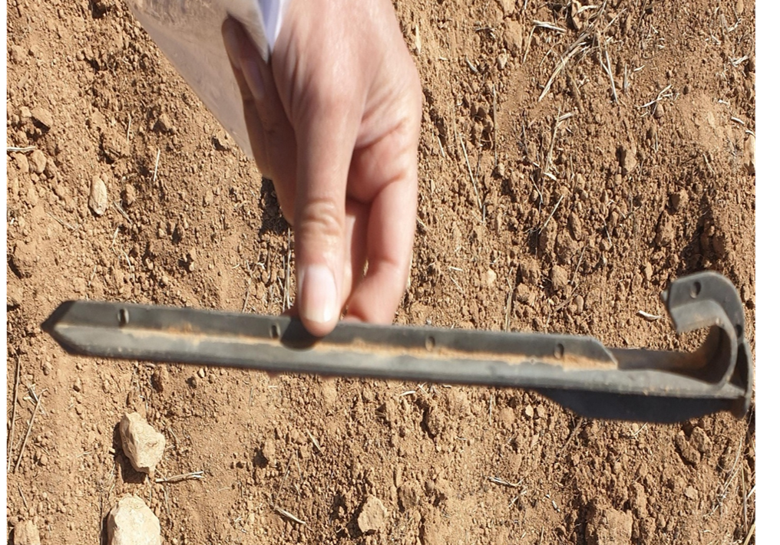
49 | Supply and distribute Irrigation rubber seal ring توريد و توزيع جلدة ( حلقة ) مانع تسرب الماء | PC | 100 | supply and distribute high-quality Plastic Ring 16mm to hold water and linking between main pipe and valve. | توريد و توزيع جلدة ( حلقة ) مانع تسرب الماء عالية الجودة :جلدة (حلقة) بلاستيكية 16 ملم لحمل الماء والربط بين الأنابيب الرئيسية والصمام |  |  |  |  |  |  |  |  |  |  |  |  | 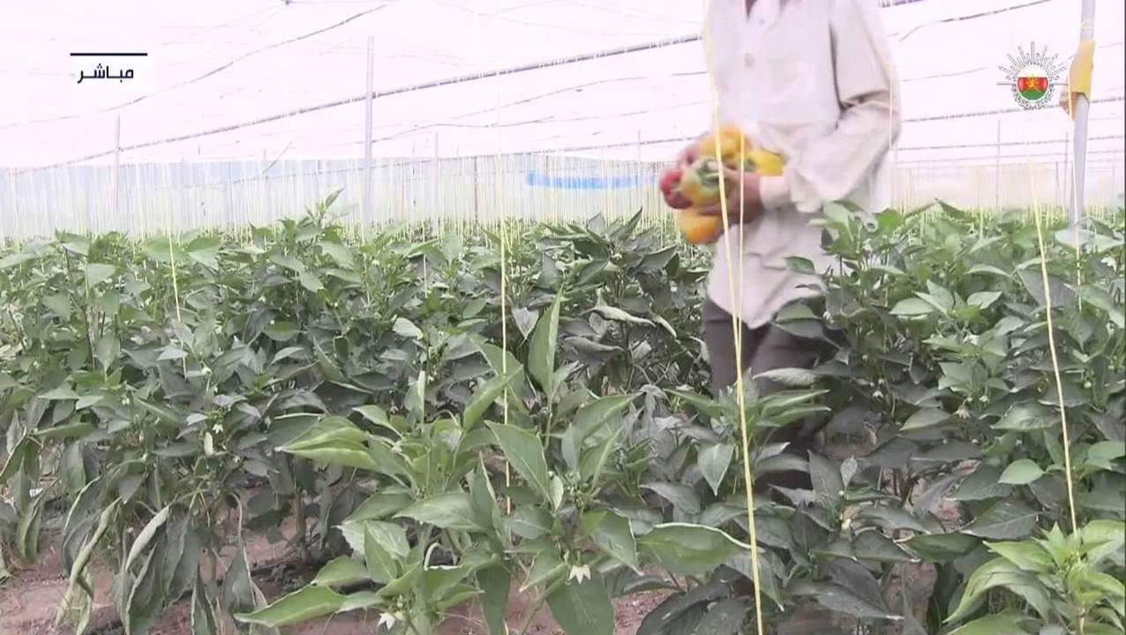
50 | supply and distribute GR Drip Tape Mounting Bracket توريد و تويع تثبيت شريط االتنقيط جي ار | PC | 60 | supply and distribute GR Drip Tape Mounting Bracket : A piece of plastic at least 20 cm long with a twisted end to hold the drip tape. | توريد و تويع تثبيت شريط االتنقيط جي ار: قطعه من البلاستيك بطول لا يقل عن 20 سم تنتهي بنهايه ملتوية لتثبيت شريط التنقيط
51 | supply and distribute PVC Flush valve end cap to be used for the main irrigation pipe توريد و توزيع PVC سدة نهاية أنبوب رئيسي | PC | 3 | supply and distribute high-quality PVC end stop 2 Inchو with 1 inch exit with 1inch plastic stopp | توريد و توزيع سدة نهاية الخط الرئيسي ( 2 انش) مصنوع من PVC عالية الجودة تحتوي على مخرج 1 انش مزودة بغطاء من PVC
52 | line startersupply and distribute توريد و توزيع بداية خط 2 انش | PC | 5 | The beginning of a 2-inch line : serrated externally from one end and the other end is a thorn. The 2-inch main tube is made of PVC | بداية خط بطول 2 بوصة: مسنن خارجيًا من أحد الطرفين والطرف الآخر عبارة عن شوكة. يدخل ضمن الانبوب الرئيسي 2 انش مصنوعة من مادة P.V.C
53 | supply and distribute Hole Drill Bit for Agro Drip Irrigation pipe توريد وتوزيع مثقاب حفرة لأنابيب الري بالتنقيط الزراعي | PC | 1 | Agro Drip Irrigation 16mm Hole Drill Bit iron Hand or plastic hand tool to make hole in 2 inches PVC pipes. | مثقاب اليد أداة لانشاء ثقب بأقطار 16 ملم في الأنابيب البلاستيكية ذو الأقطار 2 انش المقبض من المعدن أو من البلاستيك الصلب
54 | mini valve (Tap) for drip irrigation (Laser Type)/16 mm صمام صغير (صنبور) للري بالتنقيط (نوع الليزر) / 16 مم | PC | 100 | supply and distribute high-quality mini valve (Tap) for drip irrigation (Laser Type)/16 mm : Mini valve( tap) for laser (strip ) drip tape/agriculture drip irrigation pipe, with nut and separation after the nut, inlet diameter from main line side 16mm, diameter of outlet side of nut nut 17mm,(Suitable for PE, PVC, Drip tape,layflat hose). | توريد و توزيع صمام صغير ( صنبور ) للري بالتنقيط ( توع ليزر ) , 16 مم عالي الجودة صمام صغير (صنبور) لشريط التنقيط بالليزر (شريط) / أنبوب الري بالتنقيط الزراعي ، مزود بالصمولة والفصل بعد الجوز ، قطر المدخل من جانب الخط الرئيسي 16 مم ، قطر مخرج الصواميل 17 مم, مناسب لـ ، ( PE ، PVC ، شريط بالتنقيط ، خرطوم مسطح

55 | Supply and distribute Drip tubes roll (striped laser tubes) the length of the roll 1000 m توريد و توزيع بكرة الأنابيب الري بالتنقيط ( انابيب ليزرية شريطية) طول الرول 1000 م | Roll | 2 | supply and distribute high quality drip tubes roll (striped laser tubes - Flat drip irrigation tape: - The fourth generation of drip irrigation tapes. - The weight of the roller is 9.7 kg at minimum. - The distance between the drops is 10cm - Tube diameter 16 mm, flexible, - The filtering system works at a discharge of 15 l / m / h. - The points are in the form of a slide, not a hole, and equipped with internal pores. - Manufactured by a European company or equivalent -Pulley length 1000 m | توريد و توزيع انابيب للري بالتنقيط ( انابيب ليزرية شريطية ) عالية الجودة : - شريط الري بالتنقيط المسطح: - الجيل الرابع من شرائط الري بالتنقيط. - وزن البكرة 9.7 كجم على الأقل. - المسافة بين النقاطات 10 سم - قطر الأنبوب 16 مم ، مرن ، - يعمل نظام الترشيح عند تصريف 15 لتر / م / ساعة. - النقاطات على شكل شريحة وليست حفرة ومزودة بمسام داخلية. - مصنعة من قبل شركة أوروبية أو ما يعادلها" طول البكرة 1000 متر
56 | 2-Inch Pipe Connector – Internally Threaded on Both Ends with Integrated Key Handle قطعة سِكَر بلاستيكية لأنبوب بقطر 2 إنش – مسننة داخلياً من الطرفين، مزودة بمفتاح بقبضة | PC | 1 | 2-Inch Pipe Connector – Internally Threaded on Both Ends with Integrated Key Handle It is a PVC connector with a 2-inch diameter, featuring: Internal threading on both ends for secure connection between pipes or components of matching size An integrated key handle for easy manual operation without the need for additional tools Constructed from high-quality resistant to corrosion, suitable for agricultural environments Ideal for high-pressure systems and irrigation setups. | قطعة سِكَر بلاستيكية لأنبوب بقطر 2 إنش – مسننة داخلياً من الطرفين، مزودة بمفتاح بقبضة وهي عبارة عن وصلة معدنية بقطر 2 إنش، تتميز بـ: تسنين داخلي من الطرفين لتسهيل الربط المحكم بين الأنابيب أو المكونات ذات القطر المماثل مفتاح بقبضة مدمجة لسهولة الفتح والإغلاق اليدوي دون الحاجة إلى أدوات إضافية مصنوعة من بلاستيك عالي الجودة مقاوم للتآكل، مما يجعلها مناسبة للاستخدام في البيئات الصناعية والزراعية ، مثالية لأنظمة الضغط العالي والري.
57 | supply and distribute Hose connector توريد و توزيع وصلة خرطوم | PC | 3 | 2-Inch Rigid Plastic Coupling – Connects Two Pipes of Equal Diameter This coupling is designed for irrigation systems, providing a secure connection between two 2-inch diameter pipes. Key features include: Straight connector for joining two pipes of the same size Made from durable rigid plastic (e.g., PVC), resistant to rust and corrosion Easy to install using pipe adhesive or push-fit method, depending on the type Capable of handling medium to high pressure. | وصلة بلاستيكية صلبة بقطر 2 إنش – لتوصيل أنبوبين بنفس القطر تُستخدم هذه الوصلة في أنظمة الري، وهي مصممة لتوفير اتصال آمن بين أنبوبين بقطر 2 إنش. وتتميز بـ: تصميم مستقيم يربط بين أنبوبين بنفس القطر مصنوعة من بلاستيك صلب عالي الجودة (مثل PVC )، مقاوم للصدأ والتآكل سهلة التركيب باستخدام لاصق الأنابيب أو التوصيل بالضغط حسب نوع الوصلة تتحمل الضغط المتوسط إلى العالي
58 | supply and distribute Polyethylene Black Sheet Plastic Ground توريد و توزيع ملش اسود من البولي ايثلين | Roll | 1 | supply and distribute high quality PolyethyleneBlack mulch film Length 1100 Meter Covering area of 900 M2 at least Width: minimum 80 cm - maximum 100cm UV material absorbs UV rays, anti UV rays coiled in roll form, thickness minimum 16 Micron Wight :18 kg at least. | توريد و توزيع ملش اسود من البولي ايثلين :ملش أسود: طول 1100 متر. يغطي مساحة 900 متر مربع على الأقل. العرض: الحد الأدنى 80 سم - الحد الأقصى 100 سم. مادة UV تمتص الأشعة فوق البنفسجية، مضادة للأشعة فوق البنفسجية. ملفوفة على شكل لفافة، سمك الحد الأدنى 16 ميكرون. الوزن 18 كيلو غرام على الاقل
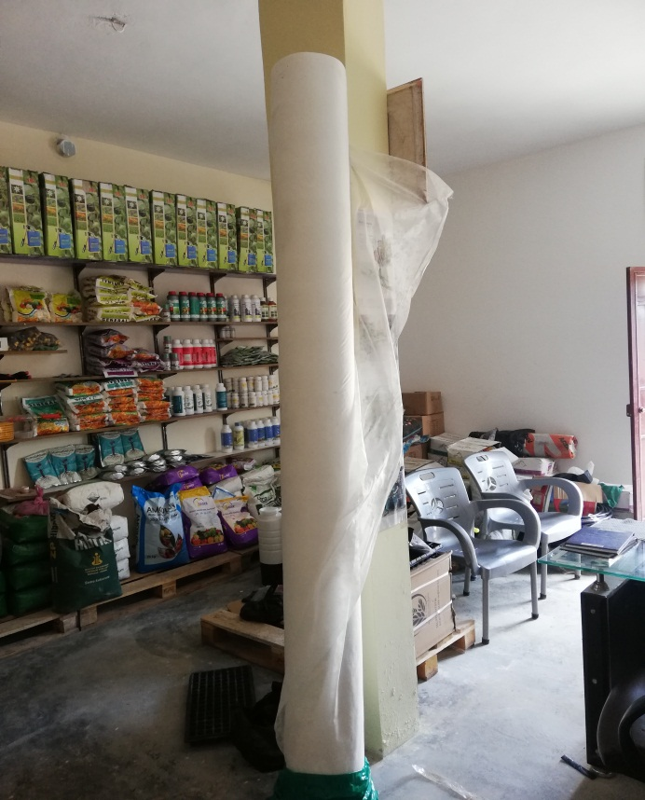
59 | Non-woven fabric for covering vegetables توريد و توزيع شاش زراعي ابيض لتغطية الخضار | Roll | 2 | Non-woven fabric for crop greenhouse flowers and plants anti-insect eco-friendly cold-proof, the length 400 M , the , width 2.5 M , the weight 17 g/m2. White agricultural screen, used to cover spring, summer and autumn vegetable crops to protect them from the effects of low temperatures and frost, to mitigate the effects of high temperatures and shield them from the scorching sun, and to protect plants from insects, whiteflies, dust and spider mites. Manufactured by a reputable regional or international company, trusted in the local market in northeastern Syria | شاش زراعي ابيض, يسخدم لتغطية المحاصيل الخضرية الربيعية والصيفية والخريفية, لحمايتها من اثار انخفاض درجات الحرارة الصقيع , وللتخفيف من اثار ارتفاع درجات الحرارة وحمايتها من اشعة الشمس الحارقة , ولحماية النبات من الحشرات والذباية البيضاء والغبار والاصابة بالعناكب. طول الرول 400 متر ,عرض 2.5 متر ,وزن المتر المربع 17 غرام . صُنع من قبل شركة إقليمية أو دولية مرموقة و موثوقة في السوق المحلية في شمال شرق سوريا. |  | للبيت و2 دونم انفاق
60 | supply and distribute Peat Moss 70 liters packed in a bag توريد و توزيع بيتموس 70 ليتر معبأ بكيس | Bag | 2 | supply and distribute high-quality Peat Moss Made from natural peat moss (for organic gardens). Helps retain moisture, aerate the soil and promote root growth. High quality peat moss of European origin or equivalent, quantity not less than 70 liters packed in a bag , the date of producing is not more than one year. | توريد و توزيع بيتموس ( تورب ) عالي الجودة مصنوعة من الطحالب الطبيعية ( للحدائق العضوية). يساعد في الحفاظ على الرطوبة ، يهوية التربة ويعزز نمو الجذر. بيتموس عالي الجودة اوربي المنشأ أو ما يعادله ، الكمية ما لا يقل عن 70 لترمعبأ بكيس,تاريخ الانتاج لا يزيد عن سنة
61 | supply and distribute Seedling plastic tray 72 Cell توريد و توزيهع حاضنة شتول بلاستيك 72 خلية | PC | 40 | supply and distribute high-quality Seedling plastic tray :Ultra-Durable, High-Quality, 105 Cell , Made to last many seasons Domes and Trays are NOT flimsy or brittle. Won't crack or break while handling " Tray : Length 54 cm, width 28 cm, weight of dish approximately 110 grams , 5 cm cell depth | توريد و توزيع حاضنة شتول عالية الجودة فائقة التحمل ، عالية الجودة ، 105خلية ، صنعت لتستمر عدة مواسم القباب والصواني ليست واهية أو هشة. لن تكسر أثناء التحميل و النقل "الحاضنة: الطول 54 سم ، العرض 28 سم ، وزن الطبق حوالي 110 جرام عمق الخلية 5 سم
62 | supply and distribute Manual electric sprayer توريد و توزيع مرش كهربائي و يدوي | PC | 1 | Supply and distribution of high-quality electric and manual sprayer: 16 liters and charges the battery (saver) and works manually in the absence of savings and is easy to use and maintain. | توريد و توزيع مرش يعمل كهرباائيا و يديويا عالي الجودة : سعة 16 لتر ويعمل على شحن البطارية (مدخرة ) ويعمل بشكل يدوي في حال غياب المدخرة وسهل الاستعمال والصيانه.
63 | supply and distrbute Metal bars length 2 meters, thickness 6 mm توريد و توزيع قضبان معدنية مصمتة طول 2 متر سماكة 6 ملم | PC | 130 | Metal Bars for Forming Plastic Tunnel Arches – 2m Length, 5–6mm Thickness These metal rods are designed for constructing arched structures in agricultural plastic tunnels. Key specifications include: Length: 2 meters ,Thickness: 5 to 6 mm , Made from high-quality metal, ensuring flexibility and durability Easy to shape and bend, resistant to environmental stress | قضبان معدنية لتشكيل أقواس الأنفاق البلاستيكية – بطول 2 متر وسماكة 5–6 ملم تُستخدم هذه القضبان المعدنية في تصنيع الهياكل القوسية الخاصة بالأنفاق الزراعية البلاستيكية، وتتميز بـ: الطول: 2 متر، السماكة: تتراوح بين 5 إلى 6 ملم ، ا مصنوعة من معدن عالي الجودة، لضمان المرونة والمتانة قابلة للتشكيل والانحناء بسهولة، وتتحمل الظروف المناخية المختلفة
64 | suply and distribute Shade nets توريد و تركيب شبكات تظليل | Roll | 1 | Agricultural Shading Net – Green Color, UV-Resistant, Minimum 75% Shading This shading net is designed for use in greenhouses and nurseries to create optimal growing conditions for plants. Key specifications: Color: Agricultural green ,Quantity: ,Dimensions per roll: Length: 50 meters ,Width: 4 meters,Shading rate: Minimum 75%, and UV-resistant. Functions: Reduces internal greenhouse temperature ;Protects plants from direct sunlight ;Minimizes evaporation and retains moisture ;Shields crops from wind and insects and Enhances working conditions inside the greenhouse Made from high-density polyethylene (HDPE), this net is durable, easy to install, and ideal for agricultural use in hot climates. | شبك تظليل زراعي – أخضر اللون، مقاوم للأشعة فوق البنفسجية، بنسبة تظليل لا تقل عن 75% يُستخدم هذا الشبك في البيوت المحمية والمشاتل الزراعية لتوفير بيئة نمو مثالية للنباتات، ويتميز بالمواصفات التالية: اللون: أخضر زراعي ، ، أبعاد الرول الواحد: الطول: 50 متر ، العرض: 4 متر ، نسبة التظليل: لا تقل عن 75% ، مقاوم للأشعة فوق البنفسجية (UV) يستخدم للاغراض التالية : تقليل درجات الحرارة داخل البيت المحمي ، حماية النباتات من أشعة الشمس المباشرة ، تقليل التبخر والحفاظ على الرطوبة ، الحماية من الرياح والحشرات ،تحسين ظروف العمل داخل البيت المحمي. مصنوع من بولي إيثيلين عالي الكثافة (HDPE)، ويتميز بالمتانة وسهولة التركيب، مما يجعله خياراً مثالياً للزراعة في المناطق الحارة. |  |  |  |  | 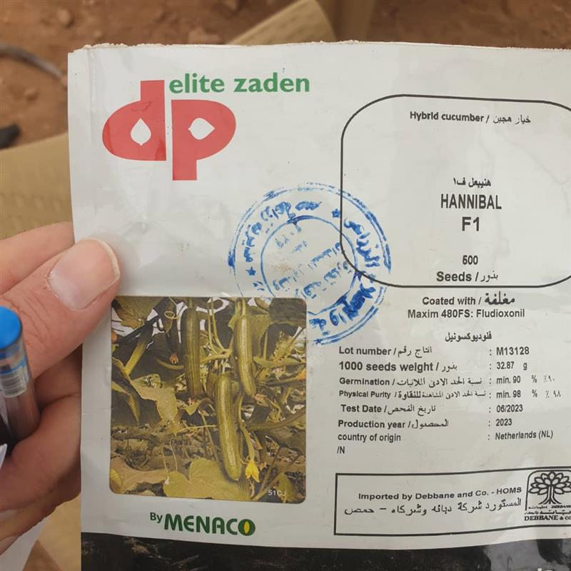 |  |  | 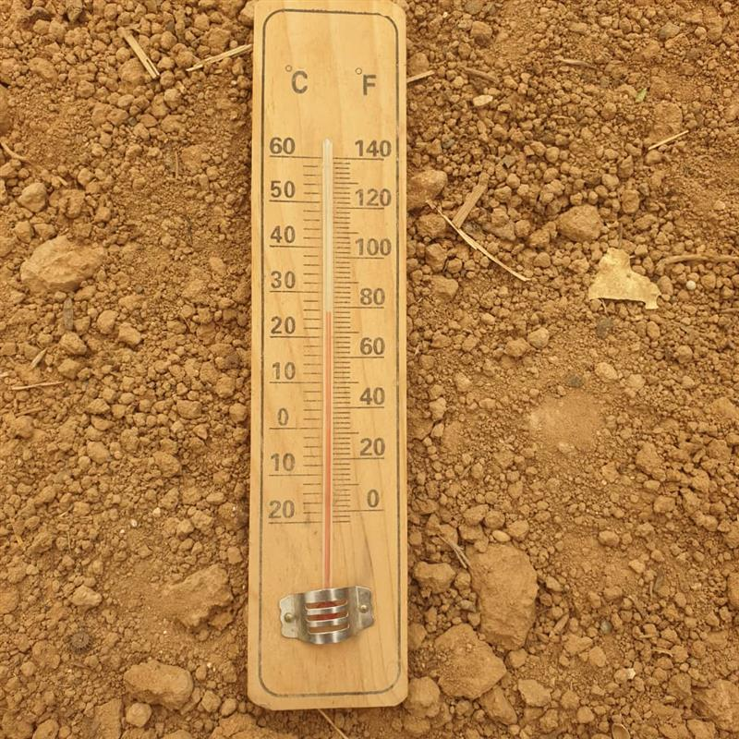
65 | suply and distribue Hybrid cucumber seeds F1 for greenhouse 500 seeds توريد و توزيع بذور خيار هجين ف1 للبيوت المحمية 500 بذرة (صنف هنيبعل) HANNIBAL brand | packaet | 3 | supply and distribute high quality Hybrid Cucumber seeds, F1, multi-fruit, unlimited growth, used for cultivation inside greenhouses, the number of seeds is 500 seeds, and the seeds should be a brand of an international company (European company or equivalent) Healthy seed: 100%, purity 90%, at minimum and germination: 90 at minimum. Production date not more than two years , To be one of the leading, famous and suitable brands in the region- Autumn or winter variety. and stamped by the Syrain ministry of agriculture and agrarian reform | توريد و توزيع بذور خيار هجين عالي الجودة ,F1 متعدد الثمار، ونمو غير محدود تستخدم للزراعة داخل البيوت المحمية عدد البذور 500 بذرة ويجب أن تكون البذور ماركة عالمية (شركة أوروبية أو ما يعادلها) بذور صحية: 100٪ ، نقاء 90٪ كحد أدنى والإنبات: 90 كحد أدنى. لا ييزيد تاريخ الانتاج عن سنتين ان تكون من الاصناف الرائدة و المشهورة و الملائمة في المنطقة -- صنف خريفي او شتوي مختوم بختم وزارة الزراعة و الاصلاح الزراعي السورية | 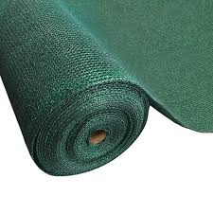
66 | supply and distribute mercury thermometer توريد و توزيع ميزان حراة زئبقي | PC | 1 | Mercury thermometer measures temperatures from 0-100 Celsius, in a wooden base, and has a hanging loop. | ميزان حرارة زئبقي يقيس درجات الحرارة من 0-100 سيليسيوس , ضمن قاعدة خشبية , وله حلقة للتعليق
67 | supply and distribute Teflon توريد و توزيع تفلون | Pc | 4 | supply and distribute high-quality Teflon Made of Polytetrafluoroethylene ( 100% PTFE ) , used for drip irrigation systems. Width :19mm * length 15m * Thickness 0.20mm | توريد و توزيع تفلون عالي الجودة : مصنوع من بولي تترافلورو إيثيلين (100٪ PTFE) ، ويستخدم لأنظمة الري بالتنقيط. العرض: 19 مم * الطول 15 م * السماكة 0.20 مم
68 | Supply and distribute Water Tank 2000L توريد و توزيع خزان مياه 2000 ليتر | Pc | 1 | Supply and distribute high quality Water Tank 2,000 L PVC water tank Non-toxic material ,3 layers , Resistant to abrasion and corrosionTemperature resistant to 50 degrees CUV light resistantColored tanks are allowed, but no painted tanks will be accepted Smooth surfaces inside of tank (easy to clean)Top cover of tank should form a tight seal (screw on top ideal) - no sunlight should enter the tank | توريد و توزيع خزان مياه PVC سعة 2000 لتر عالي الجودة ، مادة غير سامة ، 3 طبقات ، مقاومة مقاومة التآكل والتآكل لدرجة حرارة 50 درجة لضوء CUV يسمح باستخدام الخزانات الملونة ، ولكن لن يسمح بدهان الخزانات مقبول الأسطح الملساء داخل الخزان (سهلة التنظيف) الغطاء العلوي للخزان يجب أن يشكل الصمام العلوي ختمًا محكمًا في الأعلى و مثاليًا) - يجب ألا يدخل ضوء الشمس الخزان
69 | supply and distribute Hybrid tomato seeds (1000 seeds ) F1 for greenhouse توريد و توزيع بذور بندورة هجين ف1 للبيوت المحمية ( 1000 بذرة) | Pc | 2 | supply and distribute high quality Hybrid Tomato seeds, multi-fruit, unlimited growth, used for cultivation inside greenhouses, the number of seeds is 1000 seeds, and the seeds should be a brand of an international company (European company or equivalent) Healthy seed: 100%, purity 90%, at minimum and germination: 90 at minimum. Production date not more than two years , To be one of the leading, famous and suitable brands in the region- Autumn or winter variety. and stamped by the Syrain ministry of agriculture and agrarian reform. | توريد و توزيع بذور بندورة هجين خاص بالبيوت المحمية عالية الجودة ، ونمو غير محدود تستخدم للزراعة داخل البيوت المحمية عدد البذور 1000 ويجب أن تكون البذور ماركة عالمية (شركة أوروبية أو ما يعادلها) بذور صحية: 100٪ ، نقاء 90٪ كحد أدنى والإنبات: 90 كحد أدنى. لا ييزيد تاريخ الانتاج عن سنتين ان تكون من الاصناف الرائدة و المشهورة و الملائمة في المنطقة - صنف خريفي او شتوي - مختوم بختم وزارة الزراعة و الاصلاح الزراعي السورية
70 | supply and distribute Plastic for vegetables nurseries , width 2m, thickness 80 microns توريد و توزيع بلاستيك لتغطية الانفاق البلاستيكية بعرض 2 م, سماكة 80 ميكرون | Roll | 1 | supply and distribute high quality UV naylon is used to cover the tunnels used in agriculture in plastic tunnels and in low green houses, the length of the roll is 300 meters, the width 2 meters, the thickness 80 microns, covers an area of ​​600 square, the weight of the rollers between 48 kg to 50 kg, the product must be attached with a label prove the specifications.Manufactured by a European company or equivalent | توريد وتوزيع نايلون مقاوم للاشعة الفوق بنفسجية عالي الجودة، يُستخدم لتغطية الأنفاق الزراعية البلاستيكية. في البيوت البلاستيكية منخفضة الارتفاع، يبلغ طول اللفة 300 مترًا، وعرضها مترين، وسمكها 80 ميكرونًا، وتغطي مساحة 600 متر مربع. يتراوح وزن اللفات بين 48 و50 كجم؛ ويجب إرفاق ملصق يوضح المواصفات مع المنتج. صُنع بواسطة شركة أوروبية أو ما يعادلها.
71 | supply and distribute Seedling plastic tray 105 Cell توريد و توزيهع حاضنة شتول بلاستيك 105 خلية | Pc | 20 | supply and distribute high-quality Seedling plastic tray :Ultra-Durable, High-Quality, 105 Cell , Made to last many seasons Domes and Trays are NOT flimsy or brittle. Won't crack or break while handling " Tray : Length 54 cm, width 28 cm, weight of dish approximately 110 grams , 5 cm cell depth | توريد و توزيع حاضنة شتول عالية الجودة فائقة التحمل ، عالية الجودة ، 105خلية ، صنعت لتستمر عدة مواسم القباب والصواني ليست واهية أو هشة. لن تكسر أثناء التحميل و النقل "الحاضنة: الطول 54 سم ، العرض 28 سم ، وزن الطبق حوالي 110 جرام عمق الخلية 5 سم
72 | supply and distribute climbed papper Seeds (hybrid) F1 بذور فليفلة متسلقة (هجين)f1توريد و توزيع | packaet | 1 | supply and distribute high quality Papper ( Hybrid )Aymar F1:climber germination rate not less than 85%, purity rate not less than 98%, production date not exceed tow years 2023,Intended for greenhouse cultivation, sterilized, seeds are homogenous in size, shape and color and free from foul odor fungus or rot, no evidence of insects/animals on seeds. stamped by the Syrain ministry of agriculture and agrarian reform 1000 seeds , | توريد و توزيع بذور فليفلة عالية الجودة (هجين) متسلق ايمار ف1: معدل الإنبات لا يقل عن 85٪، معدل النقاوة لا يقل عن 98٪، تاريخ الإنتاج لا يزيد عن سنتين ،مخصص للزراعة داخل البيوت المحمية، البذور معقمة ومتجانسة في الحجم والشكل واللون وخالية من الرائحة الكريهة أو الفطريات أو العفن، لا يوجد دليل على وجود حشرات / حيوانات على البذور. مختوم بختم وزارة الزراعة و الاصلاح الزراعي السورية 1000 بذرة
73 | supply and distribute Water pump توريد و توزيع نشال (مضخة ماء) | Pc | 1 | supply and distribute hgh quality Water pump (pickup) works on gasoline, capacity is not less than 5 hp, good quality,It has a 2 inch inlet and outlet. | توريد و توزيع نشال عالي الجودة : مضخة ماء (نشال ) يعمل على البنزين استطاعة لا تقل عن 5 حصان نوعية جيدة لها مدخل و مخرج 2 انش
74 | supply and distribbute Fertizer injector توريد و توزيع مسمدة | PC | 1 | Supply and distribution of high-quality fertilizer The internal volume is 50 liters – The thickness of the walls is 2 mm – Mercury sheet – It has two opposite holes – It has an upper opening with a diameter of 4 inches Equipped with 2 gaskets to prevent water leakage - It has an outlet and an entrance from the front 1 inch - The entrance and outlet are in the form of an internal serrated | توريد و توزيع مسمدة عالية الجودة حجم الداخلي 50 ليتر – سماكة الجدران هي 2 مم – صاج مزئبق – لها فتحتين متقابلتين – ولها فتحة علوية بقطر 4 انش مزودة بجوان عدد 2 لمنع تسرب الماء- لديها مخرج ومدخل من الامام 1 انش- المدخل والمخرج على شكل مسنن داخلي
75 | supply and distribute Filter and fertilizer injector fittings توريد و توزيع توصيلات فلتر ومسمدة | package | 1 | supply and distribute high quality Filter and fertilizer injector fittings : Saddle clamp: 32/63 mm, quantity 2 Pipe start: 32 mm, quantity 4 Plastic end cap: 32 mm, quantity 4M Agricultural hose: 32 mm, 4meters long 32mm hexagon socket wrench, 4 pieces | jتوريد و توزيع توصيلات فلتر و المسمدة :مربط سرجي (قفيز): 32/63 ملم عدد 2, بداية خط: قياس 32 ملم عدد 4 ,سكر بلاستيك: قياس 32 ملم عدد 2, خرطوم زراعي: قياس 32 ملم طول 4 متر شرار مسدس 32 مم , عدد 4
76 | supply and distrbute Yellow sticky boards for control of the insect توريد و توزيع الواح لاصقة صفراء لمكافحة الحشرات | PC | 19 | supply and distrbute Yellow sticky boards: Yellow sticky traps made of plastic, pest glue cards, pest control way, packet contain 10 pieces dimensions of each one 22*9 cm | توريد و توزيع ألواح لاصقة صفراء: مصائد لاصقة صفراء مصنوعة من البلاستيك ، بطاقات لاصقة لمكافحة الآفات عبوة تحتوي على 10 قطع أبعاد كل واحدة 22 * 9 سم
77 | Supply and distribution of seeds Bamia hybrid F1 توريد و توزيع بذار بامياء هجين F1 | packet | 2 | Supply and distribution of high-quality okra seeds, hybrid seeds, 1000 seeds. The envelope is airtight, healthy seeds: 100%, purity 95% minimum and germination: 85 minimum. The date of production does not exceed two years, stamped with the stamp of the Syrian Ministry of Agriculture and Agrarian Reform | توريد و توزيع بذور بامياء عالي الجودة بذور هجينة , 1000 بذره.. الظرف تكون محكمة الاغلاق ,بذور صحية: 100٪ ، نقاء 95٪ كحد أدنى والإنبات: 85 كحد أدنى. لا ييزيد تاريخ الانتاج عن سنتين , -مختوم بختم وزارة الزراعة و الاصلاح الزراعي السورية
78 | supply and distribute (Hybrid Eggplant seeds F1) for open field ( Black star brand ) توريد و توزيع باذنجان (صنف هجين ) للحقول المفتوحة صنف بلاك ستار | packet | 2 | supply and distribue high quality Open field varieties (Hybrid Eggplant seeds F1 ) , 5 g. Black star brand ) . The package must be tightly closed. Healthy seed: 100%, purity 95%, at minimum and germination: 90 at minimum. Production date not more than two years and stamped by the Syrain ministry of agriculture and agrarian reform. | اتوريد و توزيع صناف الحقول المفتوحة باذنجان هجين F1عالية الجودة صنف بلاك ستار . 5 غ . العبوة تكون محكمة الاغلاق بذور صحية: 100٪ ، نقاء 95٪ كحد أدنى والإنبات: 90 كحد أدنى. لا ييزيد تاريخ الانتاج عن سنتين , مختوم بختم وزارة الزراعة و الاصلاح الزراعي السورية
Total Budget / one GH set
Total Budget / 6 GH sets

